HOME
HOME
KANONISTIK-LA
KANONISTIK-ES
ZIVILRECHT-LA
ZIVILRECHT-ES
THEOLOGIE-LA
THEOLOGIE-ES
TOP-100-LA
TOP-100-ES



Werke

KANONISTIK-LA
HOME
KANONISTIK-LA
KANONISTIK-ES
ZIVILRECHT-LA
ZIVILRECHT-ES
THEOLOGIE-LA
THEOLOGIE-ES
TOP-100-LA
TOP-100-ES

 | Lemma | Frequency | Lexems
1 | ius | 9722 | iuris, iure, iura, ius
2 | ratio | 5316 | ratione, rationem, ratio, rationum, rationes, rationibus, rationis, rationi
3 | lex | 5225 | leges, legum, lege, legem, legis, lex, legibus
4 | probo | 4767 | probarentur, probat, probem, probo, probatur, probato, probant, probandum, probauit, probanda, probauimus, probamus, probans, probatas, probantur, probetur, probandus, probatum, probantibus, probatus, probate, probatis, probet, probantem, probauerit, probarunt, probatissima, probasset, probaret, probent, probauerat, probaui, probaremus, probabimus, probandi, probatissimum, probatissimam, probaturus, probabitur, probata, probandam, probatissimus, probentur, probatam, probatae, probante, probantis, probauerunt, probaretur, probauerint, probatissimae, probati, probasse, probatissimi, probabis, probabatur, probauerim, probantes, probassent, probabo, probatissimis, probauerimus, probauero, probarint, probabit, probabunt, probarent, probemus, probandae, probaturi, probando, probaturum, probasti
5 | opinio | 4401 | opinionem, opinio, opinionis, opinioni, opinionibus, opiniones, opinionum
6 | sententia | 3938 | sententia, sententiae, sententiam, sententiis, sententias
7 | bonus | 3919 | optimo, bonos, boni, optimi, bonis, optimus, optima, optimum, bona, bonum, meliorem, bono, bonorum, melius, melior, bonae, bonaue, bonam, optimis, optimam, meliori, bonus, optimos, melioris, optimae, meliora, meliores, melioribus, meliore, bone
8 | teneo | 3321 | tenetur, tenent, teneatur, teneri, tenuisse, teneret, teneretur, tenet, teneant, tenere, teneat, tenenda, tenuit, tenentur, tenebitur, teneantur, teneo, tenebit, tenente, tenuerunt, tenentes, tenuerint, tenebatur, tenendum, tenebor, tenens, tenuere, tenemur, teneamus, tenes, tene, tenerentur, tenendam, tenebuntur, tenebantur, tenendi, tenuerit, teneamur, teneor, tenenti, tenear, tenemus, tenerem, tenebar, tenete, tenendus, tenuerant, tenentem, tenentibus, tenuerat, tenebimur, tenentium, tenerent
9 | ago | 3217 | agendum, age, agit, agamus, agant, agat, actus, actum, agitur, agatur, agi, agere, acturus, agar, agens, agendis, ageret, aget, acti, aguntur, egerit, acturi, agentis, agendae, agentem, egimus, acta, ageretur, agendi, agenti, agetur, egeris, ago, agimus, egit, acturae, acturum, egisse, agemus, actis, acturos, agendam, agentes, agunt, agendus, agerent, agenda, acto, agentibus, agebatur, egerat, agis, agendo, egerint, agendos, agantur, agerem, agentium, agente, actae, agebant, egisset, actas, agebat, agebam, actam, egi, egere, agam, actos, egisti, ages
10 | contraho | 3099 | contrahere, contrahunt, contrahantur, contrahi, contrahendis, contrahatur, contracta, contractum, contrahat, contraxerat, contraxere, contractus, contrahenda, contrahentium, contractu, contrahentibus, contrahuntur, contraxerunt, contraxerit, contraxisse, contrahendi, contraxit, contracto, contractis, contrahendum, contraxisset, contrahentes, contrahens, contrahendo, contrahit, contraheret, contraherent, contrahitur, contrahet, contraho, contrahente, contraxissent, contrahe, contraham, contracti, contrahentis, contraheretur, contracturus, contractae, contraxerant, contraherentur, contrahant, contrahendam, contractas, contractam, contraxerint, contractos
11 | ecclesia | 2937 | ecclesiae, ecclesia, ecclesiam, ecclesiarum, ecclesiis, ecclesias
12 | scribo | 2804 | scribendum, scribit, scriptura, scribitur, scribens, scribat, scripserit, scriptis, scripsit, scripto, scripserant, scribunt, scripserat, scriptum, scriberet, scripturam, scripta, scripturis, scriberis, scriptus, scribebatur, scribere, scripsisse, scripserint, scribentis, scribo, scribi, scripsimus, scribendi, scribam, scriptae, scripsere, scriptam, scripserunt, scribentem, scripturae, scribenda, scribentes, scripsi, scribantur, scribimus, scripti, scribis, scripturi, scribentium, scribendo, scriberentur, scripserim, scripturas, scriptas, scribendam, scripseram, scripsisset, scriptos, scribente, scriberent, scribas, scribuntur, scribant, scribentibus
13 | tempus | 2717 | temporis, tempore, tempora, tempus, temporibus, tempori, temporum
14 | filius | 2711 | filius, filios, filiis, filium, filii, filio, filiorum
15 | consto | 2686 | constante, constat, constabat, constet, constantem, constiterit, constans, constanter, constaret, constabit, constant, constanti, constantissimum, constantius, consta, constent, constitit, constiterint, constarent, constantissima, constantissime, constantium, constantissimam, constabunt, constiterat, constabant, constantissimi, constantissimos
16 | communis | 2589 | communi, communem, commune, communes, communium, communibus, communiorem, communius
17 | debeo | 2565 | debent, debere, debet, debetur, debebat, debeant, debeat, debebatur, deberet, debitum, debitus, debita, debeatur, deberi, debebitur, debitae, debuerat, debiti, debitu, debito, debuit, debuisti, debes, debentur, debitam, debemus, debeas, deberent, debeantur, debebit, debuisset, debitis, debiturus, debueras, debetis, debuerit, deberetur, debite, debuerunt, debitas, deberentur, debeatne, debebuntur, debuissent, debeamus, debeo, debebant, debebunt, debuerant
18 | trado | 2413 | tradita, tradere, traditae, tradit, trademus, traditur, tradiderit, tradendam, traderet, tradunt, tradideris, tradendo, traditis, traditam, tradatur, tradantur, tradens, tradentem, tradi, traderetur, tradendi, tradendum, tradat, tradidisse, traderemus, tradidimus, traditos, tradiderunt, traduntur, traditus, tradiderim, tradidit, tradendus, traditum, tradiderint, tradidere, tradentur, tradetur, tradidero, tradidi, tradebatur, tradiderat, tradenda, tradentis, tradiderimus, tradentes, tradidissem, traderent, tradito, tradam, tradente, tradidisset, tradebantur, traderes, tradidisses, tradenti, traditi, tradet, tradendas, tradendos, tradendae, tradimus, trado, tradebat, tradant, tradas, traditas, traderentur
19 | uerus | 2265 | uerae, uerum, uera, ueram, ueri, ueris
20 | noto | 2264 | notarentur, notat, notant, notatur, notauerit, notare, notante, notauit, notandum, notantes, notans, notauimus, notanda, notantur, notaui, notatam, notandi, notet, notandae, notetur, notarunt, notabitur, notata, notandis, notentur, notauerunt, notandam, notatus, notandus, notatas, notabantur, notatu, notantem, notando, notabis, notabimus, notabit
21 | poena | 2244 | poenas, poena, poenam, poenae, poenarum
22 | fides | 2227 | fidei, fidem, fides, fide
23 | intellego | 2204 | intellectus, intelligitur, intellecta, intellecto, intelligendum, intellectu, intelligi, intellexere, intellexerim, intellectum, intelligere, intelligunt, intelligas, intelligentibus, intelligat, intellexerit, intellectam, intellexit, intellectae, intellexisse, intelligendi, intelleximus, intellige, intelliges, intellexero, intellexerimus, intellexerunt, intelligam, intellexerat, intellexerint, intellexi, intellectis, intellexisset, intellexeris, intellecturus
24 | censeo1 | 2119 | censenda, censuerint, censura, censi, censetur, censuris, censeri, censemus, censentur, censeatur, censendi, censeantur, censet, censere, censurae, censuras, censebatur, censuerunt, censerentur, censuram, censerem, censeret, censeretur, censent, censebitur, censeat, censeam, censeamus, censentes, censui, censebantur, censebant, censeant, censuere, censebunt, censebit, censerent, censuimus, censendo, censuerit, censeris, censetis
25 | juramentum | 2069 | iuramento, iuramentum, iuramenti, iuramenta, iuramentis
26 | matrimonium | 2020 | matrimoniis, matrimonio, matrimonium, matrimonii, matrimonia, matrimoniorum
27 | deduco | 1859 | deducitur, deducit, deducere, deducto, deducenda, deductum, deduci, deduxit, deducta, deducuntur, deducendi, deduco, deducatur, deducti, deductam, deduxi, deductis, deduxerit, deducemus, deducendum, deducentur, deducam, deduximus, deduxerunt, deducendos, deducendo, deducendae, deductae, deductos, deduxere, deducat, deduxerint, deducentes, deducimus, deducantur, deductas, deducunt, deducens, deductus, deducamus, deduxisset, deducendam, deducendas, deducas, deducet, deducendis, deducant, deducetur, deduxisse, deducendus, deduceremus, deducerentur, deduceretur, deduceret, deduxerat, deduce, deducerent
28 | species | 1805 | speciem, specie, species, speciei, specierum, speciebus
29 | admitto | 1788 | admitte, admissus, admittenda, admittatur, admittitur, admittendam, admittendus, admitti, admittunt, admitterem, admitto, admittit, admittere, admittendas, admittendum, admittat, admiserim, admittetur, admittuntur, admittendae, admittendos, admittendi, admittemus, admisere, admittant, admisso, admissa, admisit, admissi, admiserit, admissam, admiserunt, admittamus, admittentur, admitteretur, admiserint, admisisse, admittentes, admissum, admittebantur, admittantur, admittimus, admittebant, admitterentur, admitteret, admitterent, admissurus, admissis, admittet, admissos, admittendis, admiserant, admitteremus, admissae, admisi, admissurum
30 | proprius | 1771 | propria, proprio, proprios, propriis, propriam, proprias, proprium, propriae, proprii, propri, propriaue
31 | casus | 1768 | casu, casibus, casus, casum
32 | pater | 1768 | pater, patre, patres, patris, patri, patrem, patribus, patrum
33 | recipio | 1752 | recepit, recepta, receptum, recipiatur, recipiebant, recipienda, recipiet, recipiendi, receptam, receptus, recipiat, recipere, recipit, recipiunt, recipitur, recepisse, recipientis, receperit, recipiendus, recipiendum, recipiendam, recipi, recepti, recepto, recipiendos, recepi, receptis, receptae, recipiamus, recipientibus, receptas, recipiens, recipientem, recipiente, recipienti, receperat, recipiantur, recipiant, recipientes, recipiatis, recipiendo, recipiendae, receperim, reciperetur, reciperent, recipimur, recepisset, recipiuntur, receperunt, recipiebatur, reciperet, recepturus, recipiendis, receptos, receperint, recipiendas, recipientur, reciperentur, recipio, recipiebat
34 | iudex | 1740 | iudice, iudex, iudices, iudicum
35 | princeps | 1716 | principe, principes, principis, princeps, principum, principi, principibus, principem
36 | constituo | 1703 | constitueris, constitutos, constituere, constitutae, constituenda, constituti, constitui, constituta, constituunt, constitutus, constituerit, constituitur, constituit, constituendam, constituat, constitutum, constituendo, constitueret, constituto, constituerentur, constituerunt, constituens, constituimus, constituuntur, constituendum, constituamus, constitutam, constitueretur, constituatur, constituendis, constituendus, constituturum, constituendae, constitueram, constituas, constituentis, constituam, constituente, constitueremus, constituemus, constituendi, constituantur, constituo, constituendos, constituebant, constituendas, constituerem, constituerat, constituant, constituerint, constitutas, constituet, constituerimus, constituturus, constituerent, constituentes, constituetur, constituebantur, constituentem, constituebatur, constituerant, constitue, constituissent, constituisse, constituebat, constitues, constituerim, constitueramus
37 | annus | 1697 | annorum, anno, annis, annum, annus, annos, anni, anne
38 | liber | 1697 | librum, liber, liberis, libera, liberam, liberum, liberos, liberae, libero, liberi, librorum, libri, libris, libra
39 | crimen | 1684 | crimen, crimine, criminis, crimina, criminibus, crimini, criminum
40 | iudicium | 1640 | iudicium, iudicio, iudicii, iudicia, iudiciis, iudiciorum
41 | efficio | 1612 | effici, effectum, efficiantur, effectus, efficiet, efficientis, efficere, efficietur, efficit, efficiuntur, effecta, efficitur, efficeret, efficiatur, efficiant, efficiat, effecti, effectos, effecto, efficiendum, efficiente, efficiens, efficiunt, efficient, efficiebatur, effecere, efficerentur, effectae, efficientem, effecerit, efficiamus, effecit, efficiendam, efficerent, efficiebantur, efficiar, effecerint, efficiebant, efficiebat, efficientes, efficeretur, effecerunt
42 | sequor | 1578 | sequentis, secutus, sequimur, sequentia, sequenti, sequamur, sequantur, sequuntur, sequentibus, sequatur, sequi, seque, sequentem, sequeretur, sequent, sequentes, sequerentur, secuta, sequar, secuti, secutos, sequentium, secutae, secuto, secutum, sequens, sequenda, sequetur, sequentur, sequendae, sequente, sequebatur, sequemur, sequendam, sequendo, sequerer
43 | causa | 1568 | causis, causas, causam, causae, caussa
44 | publicus | 1553 | publica, publicum, publice, publicis, publico, publicae, publicam, publicorum, publici, publicos, publicus, publicas, publicius
45 | rex | 1551 | regis, regi, regum, rex, rege, reges, regem, regibus
46 | regius | 1487 | regio, regia, regii, regiis, regios, regium, regius, regiorum
47 | dominus | 1461 | domini, dominum, dominis, domino, dominus, dominos, dominorum
48 | uxor | 1460 | uxori, uxores, uxor, uxorem, uxore, uxoris, uxoribus, uxorum
49 | procedo | 1439 | procedunt, procedere, procedat, procederent, procedentem, procedit, processerunt, procederet, procedet, processerit, procedendum, processu, processum, proceditur, procedi, processerint, procedens, procedentibus, procedendi, processisse, procedenti, processit, procedebat, procedente, procedentes, processerat, procedentis, procedant, processus, procedam, procedentia, procedendo, processere, processisset, procedamus
50 | mors | 1427 | mortis, morte, mortem, mors, morti, mortes
51 | romanus | 1400 | romanis, romano, romanus, romanae, romanos, romani, romanum, romanorum, romanarum, romanam, romanas
52 | constitutio | 1392 | constitutio, constitutionum, constitutiones, constitutionem, constitutioni, constitutionibus, constitutionis
53 | respondeo | 1380 | respondeo, respondere, responderi, respondeat, respondit, respondetur, respondet, responso, respondeam, respondisse, responderet, responderint, respondentis, responderit, respondendum, respondemus, respondent, responsa, respondentem, responderunt, respondisset, respondens, responsi, respondebimus, respondebo, respondimus, responsis, respondi, respondebitur, respondentes, responderem, responde, respondeant, responsurus, responderemus, respondeamus, responderimus, responderis, respondissent, responderat, respondente, respondebit, respondebunt, respondero, responsuri, respondentibus, respondebat, responsura, responsurum, respondendo
54 | magnus | 1355 | maiora, maximi, maioris, maiores, maiorem, maius, maiori, magnum, magno, magnae, maioribus, maximis, maximum, maximae, maximos, maximus, magna, magnam, magni, magnis, maiorum, maximas, maiore, magne, maximorum, magnos, magnorum, magnas
55 | contrarius | 1339 | contrarium, contrariam, contrarie, contrarius, contrariae, contrarias, contrarii, contrariorum, contrariis, contrarios
56 | testamentum | 1338 | testamentis, testamentum, testamento, testamenti, testamenta
57 | legitimus | 1316 | legitimam, legitimus, legitimum, legitima, legitime, legitimos, legitimo, legitimis, legitimi, legitimas, legitimae, legitimorum
58 | beneficium | 1313 | beneficio, beneficium, beneficia, beneficiis, beneficii
59 | praescriptio | 1308 | praescriptio, praescriptionem, praescriptionis, praescriptionibus, praescriptionum, praescriptiones, praescriptioni
60 | tracto | 1287 | tractatus, tractabit, tractetur, tractemus, tractatur, tractabimus, tractaturus, tractabo, tractatu, tractasse, tractauimus, tractantem, tractamus, tractantur, tractandam, tractandum, tractet, tractanti, tractant, tractabitur, tractante, tractanda, tractans, tractata, tractabatur, tractantes, tractaretur, tractabam, tractentur, tractauere, tractaui, tractandi, tractauerit, tractarentur, tractent, tractarunt, tractabuntur, tractauit, tractauerat, tractauerimus, tractantibus, tractaturi, tractaturo, tractatam, tractandae, tractantium, tractarent, tractabat, tractabant, tractaret, tractandas, tractando, tractem, tractatos, tractabis
61 | pontifex | 1276 | pontifice, pontifex, pontifices, pontificum, pontificis, pontificibus, pontificem, pontifici
62 | uolo | 1268 | uelint, uellet, uelit, uelle, uoluit, uoluisse, uult, uis, uoluerit, uolo, uellent, uolebat, uolunt, uolet, uolens, uoluerunt, uelim, uolui, uolentibus, uoluerint, uoluisset, uolebant, uolueris, uellem, uoles, uultis
63 | refero | 1236 | referre, referat, referente, relatum, refert, relatus, referendo, referunt, relata, referret, referatur, refertur, referuntur, relato, referenda, referamus, referendum, referantur, referri, referens, referendis, referebat, referam, relatas, referendus, relati, relatis, referendae, referendam, referemus, referant, referendi, relatos, relatae, relatam, referendos, referentes, referrent, refer, referet, referentem, referentibus
64 | donatio | 1211 | donatio, donationes, donationem, donationis, donationibus, donationi, donationum
65 | dies | 1202 | dies, diebus, dierum, die, diei, diem
66 | uir | 1195 | uirorum, uiri, uir, uirum, uiro, uiros, uiris
67 | certus | 1193 | certis, certa, certo, certius, certiori, certum, certus, certam, certissime, certiorem, certior, certissima, certissimum, certos, certissimi, certi, certissimam, certae, certiores, certissimis, certissimas, certissimae
68 | prohibeo | 1185 | prohibet, prohibita, prohibentes, prohibent, prohibetur, prohibitum, prohibito, prohiberi, prohibente, prohibeat, prohibuit, prohibentur, prohibeantur, prohibitos, prohibebantur, prohibitis, prohibiti, prohibens, prohibuerant, prohibitus, prohibere, prohibenda, prohibeatur, prohibitam, prohibendo, prohibuerit, prohibitae, prohibuerunt, prohibentem, prohibitas, prohiberet, prohibentium, prohibendi, prohibentis, prohiberem, prohibendum, prohiberetur, prohibuisset, prohibuisse, prohibuerat, prohibeor, prohibemus, prohibeas, prohibebatur, prohibuerint, prohiberentur, prohibendus, prohiberent, prohibeamur, prohibentibus, prohibeant, prohibete, prohibemur, prohibuere, prohibetis, prohibebo, prohibeam
69 | natural | 1178 | naturali, naturalis, natural, naturale, naturales, naturalem, naturalibus
70 | duo | 1158 | duo, duobus, duos, duae, duorum, duas, duabus
71 | excommunicatio | 1154 | excommunicationis, excommunicatio, excommunicationem, excommunicationi, excommunicationibus, excommunicationes, excommunicationum
72 | felis | 1153 | feli
73 | existimo | 1142 | existimemus, existimat, existimet, existimem, existimabant, existimo, existimans, existimant, existimatur, existiment, existimantes, existimabat, existimantibus, existimetur, existimantur, existimari, existimatum, existimarunt, existimabunt, existimarentur, existimamus, existimauerit, existimantis, existimaret, existimentur, existimantium, existimante, existimandum, existimauit, existimasse, existimandi, existimanda, existimasset, existimas, existimetis, existimauerunt, existimantem, existimabit, existimaui, existimarent
74 | obtineo | 1138 | obtinet, obtinuit, obtinebit, obtinuisse, obtinent, obtinebat, obtinere, obtineri, obtineret, obtineat, obtinenda, obtinendam, obtinentes, obtineatur, obtinetur, obtinebant, obtinentem, obtinendum, obtinuerant, obtinendi, obtinuerint, obtinuerit, obtinuerunt, obtineant, obtinebunt, obtinentis, obtinentibus, obtinuerat, obtineamus, obtinente, obtinerent, obtinuere, obtinens, obtinenti, obtinendis, obtinebitis, obtinendo, obtinendas, obtinendos, obtinebatur, obtinuisset, obtinendae, obtinui, obtinuissent
75 | dubius | 1136 | dubia, dubium, dubio, dubius, dubiam, dubii, dubi, dubiae, dubie, dubiis, dubias
76 | accipio | 1121 | accepto, accipiantur, acceperit, accipere, accepturum, accipienda, accipiens, acciperent, acciperet, accipientem, accipe, accipiam, accepisset, accipit, accipio, accipiendum, accepisse, accipiendus, accipi, accipiat, accepit, accipiente, acceperat, accepta, accipitur, accipienti, accipito, accepturus, accipiendae, accipiunt, accipiatur, acceperint, accipientis, accipiuntur, accepti, acceptas, accipiant, accipimus, acceperunt, accepimus, accipiendam, acceptae, acceptum, accepere, accepisti, accipiendo, acceptam, accipiendis, acceptis, accepistis, accipite, accipientes, accipiebat, accipiet, accepturi, accipientium, accepi, accipiamus, acceptus, accipientibus, accipiendas, acceperimus, accipiebant, accipiendi, acceperant, accepissent, accipitis
77 | legatus | 1108 | legatum, legatis, legato, legatus, legati, legatorum, legatos
78 | deus | 1105 | deos, deorum, deus, deo, dei, deum, dis, deis
79 | peto | 1102 | petimus, petere, petita, peteret, petebat, petito, petiit, petit, peto, petatur, petenti, petierit, petentem, petat, petente, petierat, petendi, peti, petitae, petentis, petentibus, petenda, petitur, peteretur, petitum, petens, petiisset, petendas, petendam, petet, petiturum, petent, petitam, petant, petuntur, petendo, petiisse, petendum, petantur, petentium, petam, petebatur, petierunt, petetur, petitis, petas, petiti, peterent, peterentur, petitus, petiturus, petamus, petebant, petierint, petunt, pete, petentes, petendis, petendae
80 | possessio | 1096 | possessioni, possessionum, possessio, possessionis, possessionem, possessiones, possessionibus, possessione
81 | committo | 1092 | committere, committi, commiserat, commissum, committitur, committentem, commisso, committit, committeretur, commissam, commisit, commisisset, committens, committat, committendum, committunt, committendo, commisissent, commissa, commissi, committentes, committentis, commiserit, commisisse, committente, committenda, committatur, commissus, committeremus, committerent, commisero, commissurum, commissis, committuntur, commiserunt, commissae, committerentur, committet, committant, committendi, committantur, commissurus, committimus, committeret, committo, committebatur, commiserint, commisi, commisere, committendam, commissas, committebantur, committentium, committis, commiserant, commisimus, committam, commissos
82 | uoluntas | 1090 | uoluntas, uoluntate, uoluntatis, uoluntatem, uoluntatibus, uoluntati, uoluntatum, uoluntates
83 | necessarius | 1083 | necessaria, necessarium, necessarius, necessario, necessariis, necessarios, necessarii
84 | superus | 1074 | superiore, summo, superioris, supremo, superius, superior, superioribus, summum, supremam, superiorem, suprema, summi, supremae, supremum, supere, supremi, superiori, superiores, superus, supremos, summas, supremis, superiora, supremus, supremorum, superiorum, superos
85 | judico | 1066 | iudicabant, iudicem, iudicatur, iudicasse, iudicarentur, iudicandum, iudicetur, iudicaretur, iudicamus, iudicanda, iudicabitur, iudicandus, iudicando, iudicemus, iudicantis, iudicarunt, iudica, iudicantur, iudicatae, iudicandos, iudicatam, iudicentur, iudicatis, iudicauerit, iudicata, iudicent, iudicaturum, iudicandas, iudicaui, iudicans, iudico, iudicassent, iudicandam, iudicaturi, iudicate, iudicandis, iudicatas, iudicandae, iudicaturos, iudicantium, iudicabatur, iudicantes, iudicant, iudicanti, iudicatu, iudicauerint
86 | pertineo | 1048 | pertinere, pertinet, pertineat, pertinenti, pertineret, pertinentem, pertinent, pertineant, pertinentia, pertinebat, pertinentis, pertinens, pertinebit, pertinentibus, pertinentium, pertinuisse, pertinentes, pertinebunt, pertinebant, pertine, pertinuisset, pertinerent, pertinente, pertinuerit, pertinuit
87 | consilium | 1045 | consilium, consilio, consilia, consilii, consiliorum, consiliis, consili
88 | prior | 1044 | priores, prioris, priori, prior, priorem, priora, prioribus, priorum, priore
89 | episcopus | 1043 | episcopum, episcopi, episcopus, episcopis, episcopos
90 | homo | 1041 | hominum, homine, hominis, homo, homini, hominibus, homines, hominem
91 | ciuilis | 1040 | ciuilis, ciuili, ciuilibus, ciuilia, ciuile, ciuilium, ciuiles, ciuilem
92 | fateor | 1031 | fatentur, fatetur, fateatur, fateri, fatebor, fatear, fateor, fatemur, fatendum, fateamur, fatebitur, fateantur, fassus, fateremur, fatebimur, fateretur
93 | appello | 1026 | appellant, appellent, appellamus, appelletur, appellatur, appellari, appellat, appellabantur, appellare, appella, appellatam, appellanda, appellantur, appellet, appellandam, appellandum, appellatum, appellans, appellauit, appellarunt, appellabant, appello, appellante, appellabatur, appellentur, appellanti, appellantem, appellati, appellantis, appellauerit, appellandi, appellato, appellemus, appellatus, appellata, appellasse, appellaret, appellantium, appellaretur, appellabitur, appellauerint, appellasset, appellabo, appellantes, appellantibus, appellem, appellauere
94 | iustus | 1024 | iusta, iustis, iustius, iustum, iustae, iustam, iustus, iustos, iustissimum, iustas
95 | punior | 1010 | puniendos, puniri, punitur, puniendus, puniendum, puni, puniret, punit, puniatur, puniuntur, punietur, puniretur, punienda, puniantur, punito, puniendi, puniendis, puniti, punientis, puniendam, puniebantur, puniat, puniens, puniendo, punirentur, puniunt, puniente, punitus, punientur, punita, puniant, punirent
96 | potestas | 1009 | potestatem, potestate, potestati, potestas, potestates, potestatis, potestatibus
97 | probaris | 1005 | probare, probari, probarem, probares
98 | exprimo | 995 | expressum, expressit, expresse, exprimunt, exprimentia, expressus, exprimatur, exprimitur, expresso, expressos, exprimente, expressa, expressae, expressior, exprimere, expressis, exprimi, exprimit, expressam, expresserat, expressas, expressius, exprimenda, exprimendum, exprimendam, exprimat, expressi, expressimus, exprimuntur, exprimeret, expresserit, exprimantur, exprimant, exprimeretur, exprimens, exprimendas, exprimendus, exprimendo, expressisse, exprimo, exprimebat, expressisset
99 | tollo | 974 | tolle, tollitur, tolleretur, tolli, tolluntur, sublata, tollatur, tollendam, tollit, tollendum, tollere, sublatum, tollendo, sublato, tollenda, tollantur, tollat, tolleret, tollunt, sustulit, tollendi, tollebatur, tollendos, sustulisse, sustulisset, sublatis, tollant, tolletur, tollens, tollamus, tollendis, sublatus, tollerentur, tollerent, tollendas, tollet
100 | decisio | 971 | decisionem, decisio, decisionum, decisionibus, decisioni, decisionis, decisiones, decisione

KANONISTIK-ES
HOME
KANONISTIK-LA
KANONISTIK-ES
ZIVILRECHT-LA
ZIVILRECHT-ES
THEOLOGIE-LA
THEOLOGIE-ES
TOP-100-LA
TOP-100-ES

 | Lemma | Frequency | Lexems
1 | decir | 3306 | dicho, dicha, dichas, dichos, dezimos, dezir, dizen, dize, diximos, digan, dixo, diga, diremos, deziamos, diximo, digo, dezirlos, dezia, digamos, diziendo, dezian, dezirla, dezirlas
2 | hacer | 2406 | hizo, hagan, hecho, hazer, hecha, hiziesse, hazemos, haze, hiziessen, hazen, hizieren, hechas, haga, hechos, hago, hagamos, haz, haremos, hazes
3 | pecado | 1839 | pecados, pecar, pecado, pecando, peca, pecaron, pecara, pequemos, pecan, pecamos
4 | haber | 1471 | ha, auer, auia, ouiesse, hemos, hauido, hauer, hauia, huuiesse, ouiessen
5 | mortal | 1192 | mortales, mortal, mortalmente
6 | obligar | 1016 | obligado, obligados, obliga, obligan, obligo, obligue, obligar, obligada, obligara, obligadas, obligando
7 | bien | 856 | bien, bienes
8 | dar | 723 | dado, dar, damos, dada, dio, dimos, dados, dieron, dè, daran, diera, doy, dadas, dara, dieran, daremos
9 | deber | 719 | deue, deuer, deuen, deuo
10 | querer | 620 | querer, quiso, quiere, queremos, quiera, quisiera, quieren, quiero, quisieron, quieran, queriendo, quise, quieres
11 | restituir | 590 | restituir, restituyr, restituye, restituya, restituyendo, restituyen, restituyeron
12 | parecer | 525 | parecer, parecido, parece, parezca, parezcan, parecen, pareceres, pareciendo
13 | dios | 505 | dios
14 | tomar | 502 | tomar, toma, tomando, tomamos, toman, tomaran, tomas, tomara, tome, tomado, tomaron, tomen, tomase, tomados
15 | caso | 499 | casos, caso
16 | derecho | 467 | derecho, derecha, derechos
17 | dejar | 461 | dexar, dexa, dexo, dexado, dexan, dexaron, dexara, dexando, dexaran, dexamos
18 | razón | 444 | razon, razones
19 | daño | 441 | daño, daños
20 | iglesia | 437 | yglesia, iglesia, yglesias, iglesias
21 | mal | 431 | mal, males
22 | justo | 414 | justos, justa, justo, justas
23 | obra | 410 | obras, obra
24 | descomunion | 390 | descomunion
25 | pagar | 383 | pagar, paga, pagamos, pague, pagando, paguen, pagaron, pagan, pagas, pagara
26 | ley | 372 | ley, leyes
27 | creer | 370 | creer, crea, creemos, creyendo, cree, creen, creyeron, creo
28 | voto | 364 | voto, votos
29 | día | 358 | dias, dia
30 | descomulgado | 352 | descomulgado, descomulgada, descomulgados
31 | penitencia | 348 | penitencia, penitente, penitencias
32 | seguir | 347 | siguiendo, sigue, siguen, seguimos, seguiendo, seguir, siguieron, siga, siguiera, seguido, sigan, seguiremos
33 | hora | 339 | horas, hora
34 | confesor | 336 | confessores, confessor
35 | mujer | 333 | muger, mugeres
36 | pena | 331 | pena, penas
37 | orden | 313 | orden, ordenes
38 | intencion | 304 | intencion
39 | absolver | 301 | absoluer, absuelto, absoluio, absoluiesse, absuelta, absueltos, absoluo, absoluerlos
40 | venial | 289 | venial, veniales
41 | guardar | 287 | guardar, guarde, guardan, guardado, guarda, guardo, guardara, guardando, guardaron
42 | misa | 281 | missa, missas
43 | necessidad | 281 | necessidad, necessidades
44 | papa | 280 | papa, papas
45 | oficio | 275 | officio, oficio, officios, officia
46 | notable | 274 | notable, notables
47 | recebido | 273 | recebida, recebido, recebidos
48 | tener | 272 | tenido, tenidos, tengamos, tenga, tene, teniendo, tengan, tienes, tenida
49 | sacramento | 270 | sacramento, sacramentos
50 | padre | 269 | padre, padres
51 | obispo | 263 | obispo, obispos
52 | voluntad | 261 | voluntad, voluntades
53 | poder | 252 | pueda, puedan, pudo, podamos, pudiera, podiendo, pude, pudieron, pudiendo, podido, pudieran, poderes
54 | entender | 250 | entendiendo, entiende, entender, entendieron, entienden, entendemos, entienda, entendidos
55 | cumplir | 249 | cumplan, cumplir, cumple, cumplen, cumpliendo, cumpla, cumplio
56 | incurrir | 249 | incurra, incurrir, incurre, incurren, incurrieran, incurriera, incurrieron, incurriendo, incurran
57 | señor | 249 | señor, señores
58 | confesar | 247 | confessar, confessando, confessemos, confessara, confessado, confessaron, confessamos
59 | ver | 247 | viendo, ver, viera, veamos, vio, vea, vemos, veo, vean, vimos, viste, vieron, visto, ven
60 | hijo | 246 | hijos, hijo, hija
61 | clerigo | 244 | clerigos, clerigo
62 | mente | 242 | mente
63 | peco | 241 | peco, peca
64 | obligacion | 237 | obligacion
65 | usura.1 | 237 | vsuras, vsura
66 | irregular | 236 | irregular, irregulares, irregula
67 | thomas | 232 | thomas
68 | malo | 230 | malo, mala, malos
69 | costumbre | 229 | costumbre, costumbres
70 | excommunicatio | 227 | excom, excommunicatio
71 | pedir | 227 | pido, piden, pide, pedir, pidiendo, pida, pidan, pidiera, pediendo
72 | necessario | 226 | necessario, necessarios, necessaria
73 | valer | 225 | vale, valga, valer, valen, valiera, valiendo, vales
74 | mandamiento | 218 | mandamiento, mandamientos
75 | mandar | 214 | manda, mandar, mandamos, mandando, mandado, mandan, mandaron, mandara
76 | beneficio | 210 | beneficios, beneficio
77 | entredicho | 208 | entredicho, entredichos, entredicha
78 | fama | 205 | fama
79 | sentir | 204 | sintieron, siente, senten, sentir, sentido, sienten, sintiendo, sentio, sentimos
80 | confesion | 203 | confession, confessiones
81 | vida | 203 | vida, vidas
82 | marido | 200 | marido, maridos
83 | muerte | 198 | muerte, muertes
84 | caietano | 195 | caietano
85 | diuino | 193 | diuino, diuinos
86 | secreto | 193 | secreta, secreto, secretos, secretas
87 | peligro | 190 | peligro, peligros
88 | proximo | 188 | proximo, proximos, proxima
89 | año | 187 | año, años
90 | hombre | 184 | hombre, hombres
91 | matrimonio | 183 | matrimonio, matrimonios
92 | solo | 181 | sola, solos, solas
93 | proposito | 180 | proposito, propositos
94 | consciencia | 179 | consciencias, consciencia
95 | especie | 179 | especies, especie
96 | ser | 178 | sean, sido, seamos, fueran
97 | juez | 176 | juez
98 | quedar | 173 | queda, quedan, quede, quedar, queden, quedo, quedara, quedando, quedado
99 | religioso | 173 | religioso, religiosos, religiosa, religiosas
100 | cardenal | 171 | cardenal, cardenales

ZIVILRECHT-LA
HOME
KANONISTIK-LA
KANONISTIK-ES
ZIVILRECHT-LA
ZIVILRECHT-ES
THEOLOGIE-LA
THEOLOGIE-ES
TOP-100-LA
TOP-100-ES

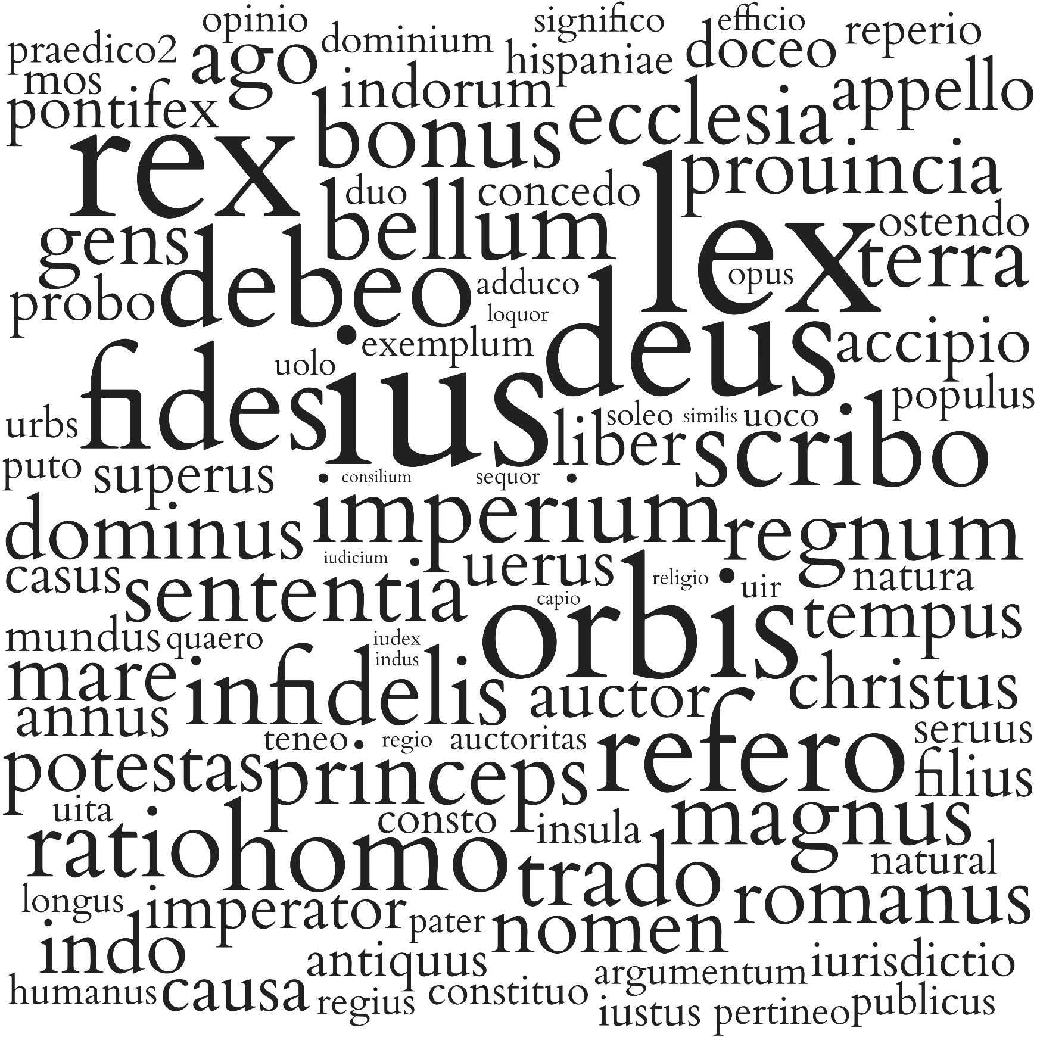
 | Lemma | Frequency | Lexems
1 | ius | 2264 | iure, iuris, ius, iura
2 | lex | 1903 | legum, leges, lex, legem, legis, lege, legibus
3 | rex | 1701 | regi, regum, regis, rex, rege, regem, regibus, reges
4 | deus | 1505 | deus, deum, deo, dis, dei, deumque, deorum, deos, deis
5 | orbis | 1493 | orbe, orbis, orbem, orbium
6 | fides | 1265 | fidem, fide, fidei, fides
7 | debeo | 1195 | debeant, debent, debet, debito, debitae, debita, debere, debiti, debitum, debeat, debitos, debuit, debemus, debebat, deberi, debitis, deberentur, debentur, debuisset, debeatur, debeam, debeantur, debebit, debes, deberet, debeamus, debuisse, debetur, debitam, debebatur, debuissent, debuerunt, debuerit, debitas, debuimus, deberent, debeas, debetis, debeo, debebant, debuerint, debe, debebunt, debeatis, debuerant, deberem, debeto, debebimus, deberetur, deberemus
8 | refero | 1186 | referam, referuntur, refertur, relatis, referre, relati, refert, relatum, relatus, relato, referatur, relata, refero, referens, relataque, referendum, referentes, relatam, referendos, referunt, referente, refertis, referendis, referri, relatos, referemus, referantur, referrent, referat, referto, referentium, refer, referenda, referebantur, relatu, referamus, referebat, referentia, relatae, referendo, referentibus, relatas, referant, referendae, referretur, referret, referendi, referebatur
9 | scribo | 1110 | scribere, scribenda, scribendo, scripsit, scriberentur, scriptis, scripta, scriberes, scripsisti, scribendi, scribis, scripseris, scripsisset, scripturae, scribit, scribentes, scripserunt, scripturis, scripturas, scribentium, scribunt, scribendum, scribens, scribitur, scriptum, scribebantur, scripserat, scribuntur, scribi, scripturam, scripsimus, scripti, scribo, scriptura, scriptus, scriptos, scriberet, scripserit, scribant, scribimus, scriptam, scribebatur, scribat, scriptas, scripserint, scripsere, scripsisse, scribentibus, scribebant, scripto, scripsissent, scriptae, scribentis, scripsi, scriberent, scribe, scriberem, scripseram, scripserant, scribas
10 | homo | 1106 | hominum, hominibus, homine, hominis, homini, homines, homo, hominem
11 | ratio | 967 | rationem, ratio, ratione, rationes, rationis, rationibus, rationi, rationum
12 | bellum | 957 | belli, bellum, bella, bello, bellis, bellorum, duello
13 | imperium | 948 | imperio, imperium, imperii, imperiis, imperiorum, imperia
14 | infidelis | 948 | infideli, infideles, infidelium, infidelibus, infidelis, infidelem
15 | bonus | 935 | bonam, meliora, bone, bonorum, bona, optimi, bonae, bonis, melius, optimusque, melior, meliori, bonum, optimis, optima, boni, bono, meliorem, optimum, bonus, optimo, bonos, optimam, optimas, melioris, optimus, melioribus, bonarum, meliores, optimae, optimos, meliore, bonius, bonas, optimorum
16 | trado | 882 | tradiderim, traditae, traduntur, traditur, tradituri, tradita, tradidimus, tradit, tradatur, tradantur, tradunt, tradere, traditis, tradidit, tradat, trademus, traditum, traderet, tradam, tradentes, tradiderunt, traditam, tradi, traditi, tradens, tradiderit, tradant, tradidere, tradente, tradebant, tradentis, tradimus, tradidisse, traderent, traditas, tradendum, tradendi, tradendo, traderer, tradito, tradiderat, traderetur, tradendis, tradidi, tradendam, tradenda
17 | sententia | 872 | sententiae, sententiam, sententia, sententiis, sententias
18 | princeps | 871 | principis, principem, principi, princeps, principe, principum, principibus, principes
19 | magnus | 867 | magna, magnam, magni, magnum, maioribus, maiores, maiora, maiori, maximae, magnae, magnas, maximis, magnis, maiorem, magno, maius, maioris, maximos, maiore, maximum, maximus, maximas, magne, magnos, maximi, maiorum, magnorum
20 | regnum | 848 | regno, regni, regnis, regna, regnum, regnorum
21 | terra | 847 | terrarum, terris, terrae, terra, terram, tera, terras
22 | ecclesia | 810 | ecclesiae, ecclesia, ecclesiarum, ecclesiam, ecclesiis, ecclesias
23 | ago | 802 | agam, agens, agendo, agitur, agunt, agatur, agendam, agimus, agi, agit, agentium, agant, agere, acta, age, actum, actus, actos, actis, actaque, egimus, acti, agendum, agebatur, egit, agat, agendis, agentem, agemus, ageret, agentes, agerem, egere, agebant, agebat, egerit, egisse, aget, aguntur, agerent, egissent, agent, agis, agente, agas, ageres, ageremus, agamus, agar, agentia, agenda, egerint, ago, agebantur, ageretur, agentibus, egi, egerat, acturam, actae, egeram, egisset, agendi, agenti, agentur
24 | romanus | 773 | romanorum, romani, romanum, romanos, romanis, romanae, romano, romanus, romanarum, romanas, romanam
25 | dominus | 769 | dominos, dominorum, dominus, dominis, domini, dominum, domino
26 | mare | 768 | mari, marium, mare, maria, maris
27 | nomen | 763 | nomen, nomina, nomini, nomine, nominis, nominum, nominibus
28 | potestas | 754 | potestate, potestatem, potestatis, potestas, potestatibus, potestates, potestati, potestatum
29 | gens | 751 | gente, gentium, gentis, gentes, gens, gentibus, gentem, genti
30 | prouincia | 744 | prouincia, prouinciae, prouincias, prouinciis, prouinciarum, prouinciam
31 | indo | 736 | indi, indis, indidimus, inditum, indo, indita, indiderunt, indito, indidit, indere, inditam, inditi
32 | tempus | 694 | temporibus, tempore, temporis, tempus, temporum, tempora, tempori
33 | christus | 689 | christi, christus, christo
34 | liber | 655 | librum, liberum, liberis, liber, libero, libri, liberi, librorum, libris, liberos, libra, libera, liberae, liberam
35 | uerus | 648 | uerae, uerum, uera, ueram, ueris, ueri
36 | causa | 644 | causae, causis, causas, causam
37 | auctor | 643 | auctore, auctorem, auctori, auctoris, auctores, auctor, auctoribus, auctorum
38 | appello | 642 | appellari, appellat, appellentur, appellatur, appellatum, appellandi, appellando, appella, appelletur, appellans, appellantes, appellauit, appellantis, appellantur, appellant, appellatus, appellabant, appellamus, appellabatur, appellare, appellata, appellati, adpellando, appellabantur, appellarunt, appellarentur, appellarent, appellatam, appellatas, appellatae, appellere, appellandos, appellatis, appellent, appellauerunt, appellatos, appellasse, appellet, appellabat, appellemus, appellanda, appelles, appellaretur, appellas, appellauere, appellandum, appellabitur, appellassent, appellasset, appellarit, appellandae, appellauerit, appellaret, appellandus
39 | uolo | 614 | uoluit, uelint, uolentibus, uoluerit, uis, uult, uelit, uellet, uoluerunt, uolens, uoltis, uolo, uolunt, uoluerint, uelle, uoluisset, uolebat, uolet, uelim, uoluisse, uolebant, uolui, uellem, uellent, uolans, uolantes, uoles, uoluisti, uultis, uolantis
40 | accipio | 611 | acceperint, accepit, acceptum, accipiendum, accipienda, acceperit, accipitur, accipi, acceperunt, accepi, accipit, accipientes, accepisse, accipere, accipito, accipiatur, accipe, accepta, accipiat, accipiuntur, accipiendo, accepere, acceptis, accipiemus, acceperant, accipite, acciperent, accipiamus, acceptus, acceptura, accepti, accepisti, accipiant, accipiebant, accipiendae, acciperet, accepimus, accipiunt, acceptam, accipio, accipiebantur, accepto, acciperetur, accipiendam, acceperat, acceptius, acceperim, accipiantur, accepisset, accipiendi, accipientem, accepturus, accepistis, acceperitis, accepissent, accipiendus, acceperimus, accipiatis, acceptae, accipiens, acciperentur, accipias, accipiendas, accipiebatur, accipimus, acciperes, accipiendos, accipientis
41 | imperator | 600 | imperator, imperatori, imperatore, imperatores, imperatorem, imperatoris, imperatoribus, imperatorum
42 | annus | 598 | anno, annis, annorum, anni, annos, annum, annus
43 | soleo | 598 | solent, solet, solere, solitum, solitam, solitus, solebant, solitae, solita, soliti, solitas, solebat, soles, soleat, soleant, solitos, solerent, solitis, solito, soleo
44 | doceo | 581 | doctissimum, doctissimo, doctissimis, docente, doctissimos, doctissimus, docueris, docet, docti, docuit, docto, doctis, doceat, docentur, doctae, doctas, docta, docens, doctus, docentem, doctioribus, docemur, docent, docte, docuerint, doctissimi, docere, docuerit, doctissimorum, docentes, doceamur, doctissime, docerent, docendi, docuimus, doceas, doctum, doctissima, doceri, docuerunt, doceant, docendo, docete, docuisset, docuisse, docebat, docerentur, docebo, docebit, doces, doctos, doctam, doceret, doctior, docebimus, docui
45 | pontifex | 566 | pontifice, pontificum, pontifices, pontificis, pontificem, pontifex, pontifici, pontificibus
46 | filius | 564 | filii, filiorum, filio, filius, filios, filiis, filium
47 | superus | 552 | supremo, supremum, superioris, suprema, superiores, supremos, superiorem, supremam, superiore, superius, supremas, superioribus, supremi, superior, superiori, superiorum, superiora, summum, summo, superas, summi, summas, supremis, superos, supere, supremus, supremae, supremorum
48 | indorum | 540 | indorum
49 | probo | 539 | probat, probatur, probauimus, probantis, probetur, probaui, probandam, probantur, probandum, probante, probatae, probatum, probans, probatiores, probant, probet, probasset, probauit, probo, probatissimum, probatissimo, probandis, probabitur, probatis, probati, probaturus, probatissimos, probandi, probate, probabimus, probauerimus, probasse, probatus, probarunt, probata, probent, probemus, probatu, probantes, probanda, probamus, probatos, probandae, probatam, probanti, probaret, probauerim
50 | casus | 516 | casibus, casus, casum, casu
51 | antiquus | 473 | antiquius, antiquae, antiquis, antiquo, antiquorum, antiqui, antiqua, antiquioribus, antiquiores, antiquam, antiquitus, antiquissimus, antiquus, antiquum, antiquissimo, antiquas, antiquior, antiquissimum, antiquissimae, antiquiora, antiquiorem, antiquissima, antique, antiquiorum, antiquissimi, antiquissimis
52 | iurisdictio | 463 | iurisdictionum, iurisdictionis, iurisdictioni, iurisdictionibus, iurisdictionem, iurisdictiones, iurisdictione
53 | mundus | 443 | mundo, mundus, mundi, mundum, mundos
54 | ostendo | 443 | ostendit, ostendens, ostendunt, ostenderet, ostendamus, ostenderem, ostendant, ostendent, ostentas, ostenditur, ostendimus, ostendere, ostendemus, ostensurum, ostendente, ostenderetur, ostensus, ostendi, ostendatur, ostenderit, ostendentes, ostendisse, ostendentia, ostenderimus, ostendat, ostenderent, ostendendam, ostendo, ostentis, ostenta, ostenti, ostensa, ostendendum, ostensum, ostendebant, ostendenda, ostendentibus, ostensae, ostendam, ostenduntur, ostenderim, ostendis
55 | natura | 441 | natura, naturam, naturae, naturas
56 | reperio | 438 | repertis, reperti, repertum, reperit, reperto, reperiatur, repertos, reperta, reperiuntur, reperias, reperitur, reperiantur, reperio, reperiemus, repertae, repertas, reperiri, repertus, repertam, reperiebatur, reperirent, reperiretur, reperiendum, reperies, reperiendam, reperi, reperimus, reperire, reperirentur, reperiamus, reperiendae, reperiendis, reperiatis, reperiebantur
57 | seruus | 435 | seruis, serui, seruo, seruos, seruus, seruum, seruorum
58 | regio | 434 | regionum, regionis, regione, regionibus, regionem, regiones, regioni
59 | mos | 433 | mores, more, mos, moris, moribus, morum, morem
60 | sequor | 430 | sequuntur, sequens, secutus, sequatur, sequentes, sequentibus, sequenti, sequi, secuti, sequentia, sequeretur, sequentem, sequantur, sequent, sequerentur, sequentis, sequamur, sequenda, sequendam, sequimini, seque, sequimur, sequendi, sequar, sequendas, secuta, secutae, sequendum
61 | concedo | 426 | concessum, concedendum, concedere, concessi, concesserit, concessam, conceditur, concedendam, concessa, concedentes, concede, concedi, concedenda, concedunt, concesserint, concederet, concessos, concessit, conceduntur, concessere, concedamus, concessas, concesserimus, concedant, concessisse, concedit, concederentur, concedentur, concedatur, concessisset, concederetur, concessus, concederemus, concederent, concesso, concedat, concedimus, concessis, concedentem, concedendi, concesserunt, concessimus, concedente, concedebatur, concessurus, concedebant
62 | populus | 421 | populo, populum, populi, populus, populis, populos
63 | insula | 417 | insulis, insula, insulae, insulam
64 | iustus | 410 | iustis, iusta, iustas, iustam, iustum, iustissimum, iustus, iustae, iustius, iustos
65 | loquor | 410 | loqueris, locutus, loquitur, loquentium, loqui, loquuntur, loquatur, loquendo, loquendum, loquantur, loquentibus, loquens, loquutus, loquebatur, loquimur, loquor, loquenda, loquentis, loquerentur, loquendi, loquentem, loquamur, loquar, loquentes, locuti, locutos, locuta, loquente, loqueretur, locutum, loquentia, loquamini, loquimini, loquebantur
66 | natural | 409 | naturalem, naturalis, naturali, natural, naturalibus, naturales, naturale
67 | hispaniae | 405 | hispaniae
68 | consto | 403 | consta, constant, constat, constet, constante, constaret, constiterit, constans, constent, constabat, constantem, constabit, constitit, constanti, constanter, constantissime, constantibus, constarent, constabant, constitisse, constantes, constantis
69 | praedico2 | 399 | praedictus, praedicta, praedictos, praedicto, praedixit, praedictis, praedictam, praediximus, praedictae, praedictum, praedictas, praedicti, praedicit, praedicant, praedicat, praedixerit, praedixerunt, praedici, praedicent, praedixisse, praedicatur, praedixerat, praedixerint, praedicas, praedicet, praedicantur, praedixi
70 | urbs | 397 | urbis, urbe, urbem, urbes, urbs, urbium, urbibus, urbi
71 | iudex | 395 | iudice, iudices, iudicum, iudex
72 | religio | 390 | religione, religionis, religionem, religioni, religio, religionibus, religiones, religionum
73 | constituo | 388 | constituitur, constitutum, constituit, constituti, constitutus, constituimus, constituo, constitui, constituens, constituentis, constituenda, constituta, constituendo, constituam, constituto, constituantur, constituunt, constituat, constitutae, constitutos, constituerunt, constituendam, constituerent, constituant, constituebant, constituerit, constitutam, constituuntur, constituere, constituamus, constituentes, constituite, constituatur, constitueret, constituisse, constituendos, constituet, constituerat, constitutas, constituendum, constituendae, constituebantur, constituendi, constituisset, constitueretur, constituissent, constituendis, constituendas
74 | publicus | 385 | publicam, publica, publicum, publico, publicis, publice, publici, publicae, publicos, publicas, publicorum, publicus
75 | similis | 385 | similes, similibus, simili, simile, similis, similiter, similia, simillima, similem, simillimos, similium, simillimam, simillimas, similius
76 | puto | 380 | putaret, puta, puto, putat, putauit, putant, putes, putans, putauerunt, putantur, putatur, putet, putabant, putarent, putanda, putent, putabatur, putare, putarem, putarunt, putabat, putantes, putantis, putabantur, putauerint, putauerit, putaremus, putaretur, putaui, putandi, putem, putabam, putamus
77 | regius | 377 | regio, regii, regiis, regia, regiorum, regius, regium, regios
78 | uita | 377 | uitam, uitas, uitae, uita
79 | duo | 376 | duos, duobus, duas, duo, duabus, duae, duorum
80 | humanus | 376 | humana, humanam, humanae, humano, humani, humanis, humanarum, humanum, humanas, humanior, humaniori, humanissime, humanus, humane, humanius
81 | indus | 374 | indus, indos
82 | opinio | 365 | opinionem, opinio, opinionum, opiniones, opinionibus, opinioni, opinionis, opinione
83 | exemplum | 363 | exemplum, exemplo, exempla, exemplis, exempli, exemplorum
84 | argumentum | 358 | argumento, argumentum, argumenta, argumenti, argumentis
85 | dominium | 357 | dominio, dominium, dominii, dominia
86 | capio | 356 | capi, capitis, capiendas, capienda, capto, capiat, capis, capiente, caperetur, capiens, capiuntur, captus, cepero, capiamus, amus, capientes, capere, cepit, capta, captum, capitur, capti, captu, captis, captae, cape, cepere, capiendi, captam, capientium, captorum, captos, capiunt, capiebant, capientem, captas, capiantur, caperet, capientibus, ceperant, caperentur, ceperunt, ceperit, ceperat, caperent, capiendis, capiendos, caperem, capiebat, ceperimus, capiant, capias, capiet
87 | pertineo | 355 | pertinent, pertinet, pertineret, pertinere, pertinens, pertinebant, pertineat, pertinebit, pertineant, pertinebat, pertinentes, pertinentibus, pertinentia, pertinuisse, pertinerent, pertinente, pertinuerint, pertinentis
88 | pater | 353 | patrem, patre, pater, patris, patrum, patri, patres, patribus
89 | longus | 343 | longe, longa, longae, longas, longo, longum, longam, longius, longioris, longissima, longos, longissimum, longiore, longiores, longissimae, longis, longissimas, longiorem, longissimos, longissime, longiora, longi, longior, longissimi, longiori, longissimis
90 | uoco | 343 | uocabat, uocabant, uocabo, uocari, uocatum, uocant, uocare, uocatur, uocat, uocata, uocati, uocaretur, uocabatur, uocatos, uocans, uocanda, uoca
91 | teneo | 339 | tenentis, tenendum, tenetur, teneat, tenet, tenuit, tenenda, tenentes, teneatur, tenentium, tenendus, teneo, tenuerant, tenebant, tenebatur, tenent, tenebitur, tenentur, teneri, teneantur, tenes, tenuisse, teneamur, tenere, teneret, tenuerunt, tenuere, tenuissent, tenete, teneamus, tenerent, tenebatis, tenebantur, tenetis, tenemur, tenerentur, teneris, tenuerint, teneant, tenendo, teneretur, tenente, tenuerat, tenebat
92 | significo | 335 | significantibus, significasti, significat, significet, significaretur, significa, significatum, significatu, significent, significant, significatus, significari, significamus, significantius, significatur, significans, significauit, significaret, significabant, significantes, significarent, significasse, significentur, significandum, significabat, significata, significetur, significemus, significauerit
93 | adduco | 331 | adducitur, adduci, adducuntur, adduxit, adductis, adducit, adduximus, adductae, adducunt, adducens, adduxi, adducta, adducantur, adducat, adducam, adducto, adducemus, adducti, adduco, adducerentur, adducebantur, adducent, adducenda, adducerent, adduxerunt, adduxerit, adducimus, adducendi, adduceret, adductus, adducant, adductos, adduxisse, adducet, adducor
94 | quaero | 331 | quaesita, quaeris, quaeritur, quaereretur, quaerit, quaesitum, quaeras, quaero, quaesisse, quaere, quaerebat, quaeratur, quaereret, quaererentur, quaerere, quaesitus, quaeri, quaerendum, quaerat, quaerens, quaesitae, quaerentes, quaerenda, quaerebant, quaerendam, quaerimus, quaerendo, quaerendi, quaesituri, quaesierit, quaerendus, quaesierint, quaesiuimus, quaesito, quaerentibus, quaeruntur, quaerebatur, quaesiti, quaesitam, quaerendas, quaesitas, quaesieris, quaerunt, quaeres, quaerendis, quaesiuit, quaesierunt, quaerendos, quaesitis, quaesiuere, quaeramus, quaesitiores, quaeret, quaererent, quaesitos, quaerenti, quaesiuerunt
95 | efficio | 328 | effectus, effectum, effectuque, efficere, effici, effectos, efficiunt, effecit, effecturum, effecisset, efficient, efficiat, efficit, effecisse, efficiatur, efficienda, efficerentur, effectae, effecti, effecerint, efficeretur, efficiuntur, effecerunt, efficitur, efficerent, effice, efficiet, efficiens, efficeret, effecta, efficiantur, effectis, efficiendos, effectam, efficiebatur, efficiebantur, efficiant
96 | uir | 327 | uiro, uir, uiri, uirum, uiris, uiros, uirorum
97 | auctoritas | 326 | auctoritas, auctoritate, auctoritatem, auctoritati, auctoritatibus, auctoritates, auctoritatis
98 | iudicium | 325 | iudicii, iudiciis, iudiciorum, iudicia, iudicium, iudicio
99 | opus | 324 | opus, operis, operibus, opera, opere, operum
100 | consilium | 322 | consiliis, consilium, consilio, consiliorum, consilia, consilii

ZIVILRECHT-ES
HOME
KANONISTIK-LA
KANONISTIK-ES
ZIVILRECHT-LA
ZIVILRECHT-ES
THEOLOGIE-LA
THEOLOGIE-ES
TOP-100-LA
TOP-100-ES

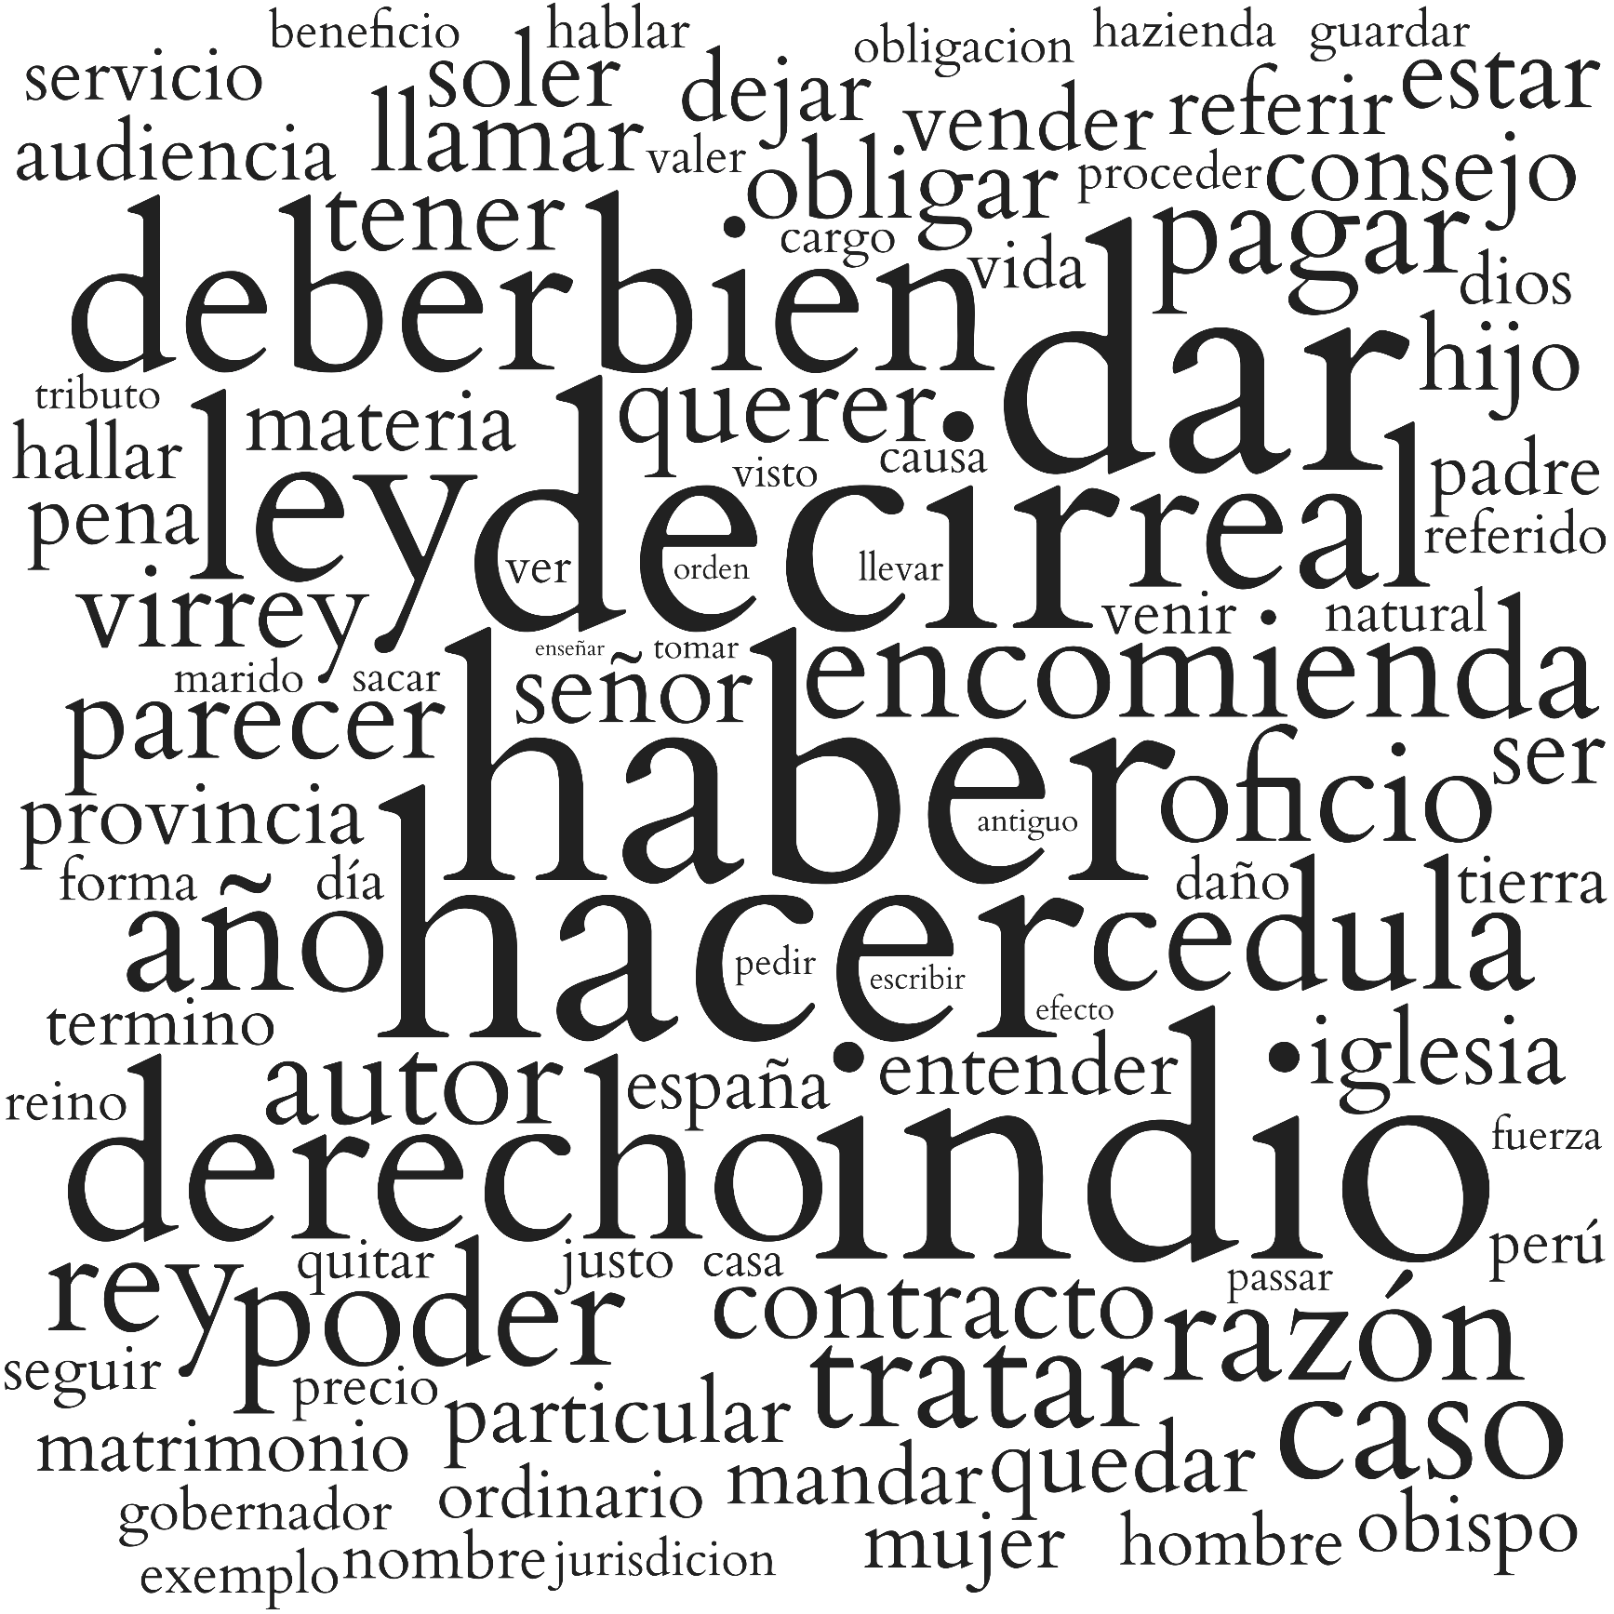
 | Lemma | Frequency | Lexems
1 | haber | 7184 | auer, ouiesse, auia, ouiessen, ha, aver, huviere, avia, huuieren, huviesse, avemos, huvieren, hubo, huviessen, hemos, hai, huuiere, haber, huuiessen, huuiesse, hauia, haia, hauer, hauidos, hay, haya, hauido, hayan, hauida, huuiera, hauian, hauias
2 | hacer | 6695 | hecho, hizo, hazer, hecha, hazen, haze, hizieren, hiziessen, hagan, hago, haga, hiziesse, hechas, hechos, hazes, hazemos, hazeis, hagamos, haremos, hacer
3 | decir | 6657 | dichas, dezir, digo, diximos, dize, dicho, dichos, dicha, dizen, dezimos, dezia, dezian, diga, dixo, diremos, decir, diziendo, digan, digamos, dezis, decia, decian, dezirse, dezias, diré
4 | indio.1 | 5311 | indias, indios, indio, india
5 | dar | 3754 | dar, dara, dada, dio, dados, dado, dieron, diera, doy, damos, dase, dà, dè, daban, demos, dimos, dadas, daba, dá, doi, dieran, daran, dé, diese, daremos
6 | ley | 2744 | leyes, ley, lei, leies
7 | derecho | 2678 | derecho, derechos, derecha
8 | bien | 2607 | bienes, bien
9 | deber | 2513 | deuen, deue, debe, deben, debo, deba, debes, debemos, debieron, debiera, debiendo, deban, debieran, debido, deber, debio, debremos, deuer, deuo
10 | real | 2363 | real, reales
11 | año | 2004 | años, año
12 | caso | 1952 | caso, casos
13 | cedula | 1935 | cedula, cedulas
14 | poder | 1887 | pueda, puedan, podremos, pudiendo, pudo, puedes, pude, pudiera, pudieran, podido, pudieron, poderes, podamos, pudimos, pode, pudiese, pudiesen, podiendo
15 | razón | 1844 | razon, razones, razón
16 | encomienda | 1803 | encomiendas, encomienda
17 | tratar | 1794 | tratado, tratan, tratar, trato, trata, tratados, tratase, tratamos, trate, tratando, trataron, trataban, trataba, tratara, tratas, trataremos, trataran
18 | rey | 1724 | rey, reyes, reies
19 | oficio | 1644 | officio, oficios, oficio, officios
20 | pagar | 1608 | pague, pagar, pagaron, paga, paguen, pagan, pagara, pagas, pagando, pagaban, pagado, pagaba, pagaran, pagados
21 | autor | 1601 | autor, autores
22 | parecer | 1483 | parecen, parece, parecer, parecido, pareciendo, pareceres, parezca, parecieron, parezcan, parecidas
23 | virrey | 1406 | virreyes, virrey, virrei
24 | querer | 1355 | quisiera, quiere, quiso, quieren, quieran, quisieron, quise, quiero, querer, quieres, querido, quisieran, quiera, queremos, queriendo, queramos
25 | tener | 1321 | tenido, tenga, tengan, teniendo, tuvo, tuvieron, tuviera, tenidos, tuvieran, tengamos, tendremos, tenida, tuvimos, tendrá, tene, tenia, tuve, tiniendo, tienes
26 | contracto | 1307 | contracto, contractos, contracta
27 | llamar | 1260 | llama, llaman, llamaba, llamamos, llamar, llamaron, llamando, llamaban, llamados, llamen, llamase, llame, llamo, llamado, llamaran, llamara
28 | estar | 1258 | estara, està, estàn, estaran, esté, estuvo, estuviera, estuvieron, estaban, estará, estuve, estuvieran, está, estemos, estarán
29 | obligar | 1251 | obligado, obligados, obligada, obligar, obliga, obligan, obligue, obliguen, obligaron, obligaban, obliguemos, obligaba, obligamos, obligando, obligadas, obligara, obligo, obligase
30 | señor | 1242 | señor, señores
31 | soler | 1195 | solia, suelen, suelo, suele, solemos, solian, suelos
32 | consejo | 1178 | consejo, consejos
33 | ser | 1176 | sean, sido, fueran, seamos, fuese, serán
34 | iglesia | 1151 | yglesia, yglesias, iglesias, iglesia
35 | ver | 1137 | ven, ver, vea, visto, viendo, ves, vè, vemos, vers, vio, vieron, veo, veamos, vimos, vieran, vistos, viera, viste, veremos, vean, uer, vido, vista
36 | hijo | 1136 | hijos, hijo, hija
37 | quedar | 1104 | quedaron, quedara, quedar, queda, quedando, quedado, quedan, queden, quede, quedaba, quedaban, quedaran, quedo, quedase
38 | dejar | 1063 | dexo, dexar, dexan, dexa, dexando, dexaron, dexamos, dexaban, dexaran, dexado, dexaba, dexara
39 | particular | 1050 | particulares, particular, particula
40 | referir | 1028 | referir, refiero, refiere, refiriendo, refieren, referido, refirieron
41 | pena | 1015 | pena, penas
42 | provincia | 1013 | provincias, provincia
43 | materia | 1000 | materia, materias
44 | vender | 983 | venden, vendido, vender, vende, vendidos, vendiendo, vendidas, vendida
45 | audiencia | 971 | audiencias, audiencia
46 | entender | 961 | entiendan, entender, entiende, entendiendo, entienden, entendemos, entendido, entienda, entiendo, entendieron, entendiera, entendidos, entendidas, entendieran, entendida
47 | mujer | 961 | mugeres, muger
48 | mandar | 944 | mandaron, manda, mandan, mandara, mandado, mandando, mandamos, mandaban, mandar, mandaba, mandemos, mandados, mandaremos
49 | obispo | 911 | obispos, obispo
50 | hallar | 907 | hallase, hallan, halla, hallamos, hallar, hallaron, hallado, hallaba, hallando, hallaremos, halladas, hallaban, hallara, hallen, hallará, hallemos, hallaran
51 | padre | 906 | padre, padres
52 | servicio | 906 | servicios, servicio
53 | llevar | 902 | lleuara, lleuo, lleuado, llevo, llevar, llevando, llevan, lleva, llevaron, llevado, lleuaban, llevaban, llevados, lleven, llevamos, lleve, lleuandolas, llevaba, lleuan, llevara, lleue, lleuar, lleua, lleuasse, lleuada, lleuassen, lleuados, lleuando, lleuare, lleuaron, lleuaren, llevó
54 | pedir | 894 | pedir, pide, pidiendo, pidan, pidieron, piden, pida, pedido, pidiera, pido, pidiese
55 | españa | 879 | españa
56 | matrimonio | 854 | matrimonios, matrimonio
57 | tierra | 819 | tierra, tierras
58 | termino | 797 | terminos, termino
59 | tomar | 795 | tomar, tomen, tomaron, toman, tome, tomaran, tomas, tomando, tomado, toma, tomaban, tomaba, tomara, tomamos
60 | hombre | 794 | hombre, hombres
61 | dios | 781 | dios, dioses
62 | vida | 778 | vida, vidas
63 | ordinario | 762 | ordinario, ordinaria, ordinarios, ordinarias
64 | efecto | 755 | efeto, efetos, efectos, efecto, effecto, effectos
65 | seguir | 740 | sigue, siguiendo, siguen, seguir, siguieron, siga, siguiera, seguido, sigan, seguida, sigo, seguimos, siguieran
66 | venir | 726 | viene, vino, venir, vienen, viniera, vengo, vinieron, venido, venga, vengan, vengamos, venimos, viniendo, vendremos, vinieran, vine, veniendo
67 | nombre | 723 | nombre, nombres
68 | antiguo | 720 | antiguo, antigua, antiguos, antiguas
69 | perù | 719 | perù
70 | escribir | 712 | escrito, escriuir, escriue, escritos, escriua, escriuio, escriuiesse, escreuir, escriuieron, escribio, escrita, escritas, escribir, escribiendo, escribo, escriben, escribe, escribieron, escriba, escribirè, escribireis, escripto, escriuen, escriuo, escripta, escriptos, escriuan, escriptas, escreuire, escriuia, escriuiere, escriui, escriuirle
71 | orden | 704 | orden, ordenes
72 | natural | 685 | natural, naturales
73 | reino | 684 | reinos, reino
74 | hablar | 664 | habla, hablan, hablamos, hablando, hablar, hablaban, hablaremos, hablaron, hable, hablen, hablaba, hablaran, habló, hablara, hablo, hablado
75 | referido | 649 | referidos, referida, referido, referidas
76 | gobernador | 648 | governadores, governador, gobernadores, governadòr, gobernador
77 | exemplo | 644 | exemplo, exemplos
78 | justo | 642 | justa, justo, justos, justas
79 | precio | 630 | precio, precios
80 | forma | 629 | forma, formas
81 | día | 625 | dias, dia
82 | daño | 619 | daño, daños
83 | quitar | 618 | quito, quita, quitar, quiten, quitando, quitaba, quitan, quitara, quitaban, quitaron, quitado, quitados, quitamos, quitaran, quitas, quitemos
84 | obligacion | 615 | obligacion
85 | causa | 604 | causas
86 | valer | 600 | valer, vale, valga, valen, valiera, valieron, valdremos, valido, valemos, valida, valiendo, validas, valiese
87 | guardar | 594 | guarda, guardar, guardan, guarde, guardando, guardaba, guardado, guardemos, guardadas, guardada, guardados, guardara, guardaron
88 | hazienda | 592 | hazienda, haziendas
89 | cargo | 589 | cargo, cargos, carga
90 | proceder | 583 | procede, proceder, proceden, procediendo, procedieron, procedia, procedan, proceda, procedido, procedidos
91 | jurisdicion | 558 | jurisdicion
92 | beneficio | 554 | beneficios, beneficio
93 | casa | 548 | casa, casas
94 | marido | 530 | marido, maridos
95 | visto | 521 | visto, vista, vistos, vistas
96 | fuerza | 518 | fuerça, fuerças, fuerza
97 | passar | 514 | passar, passaran, passen, passara, passan, passaron, passando, passado, passaban, passaba, passados
98 | enseñar | 511 | enseñar, enseñado, enseña, enseñaron, enseñan, enseñando, enseñara, enseñamos, enseñada, enseñemos, enseñados, enseño
99 | sacar | 511 | sacar, sacado, saca, sacan, sacando, sacaron, sacas, sacados, sacaban, sacaba, saquen, sacara, sacamos, saque, sacada, saco, sacaran
100 | tributo | 511 | tributos, tributo

THEOLOGIE-LA
HOME
KANONISTIK-LA
KANONISTIK-ES
ZIVILRECHT-LA
ZIVILRECHT-ES
THEOLOGIE-LA
THEOLOGIE-ES
TOP-100-LA
TOP-100-ES

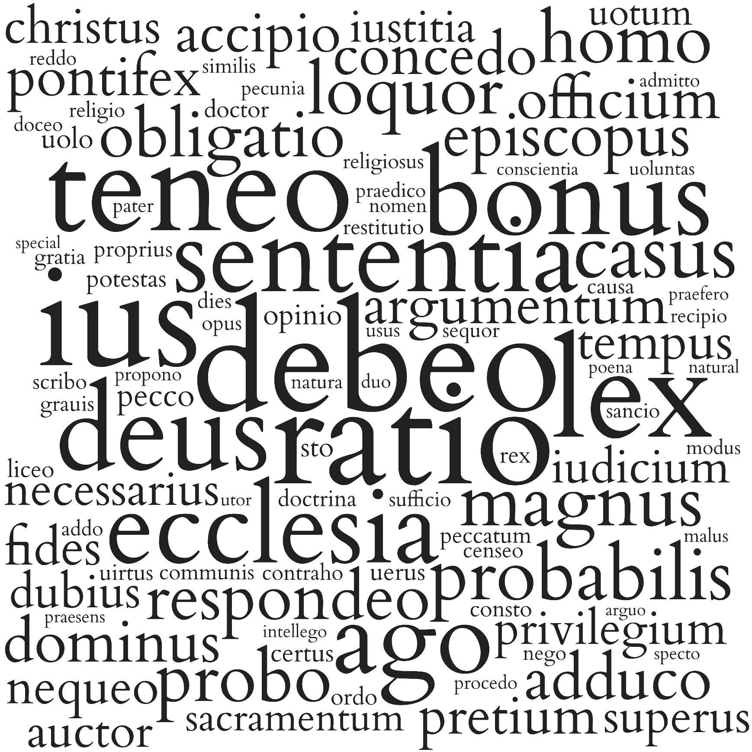
 | Lemma | Frequency | Lexems
1 | ratio | 14589 | rationem, ratio, ratione, rationes, rationis, rationi, rationibus, rationum
2 | debeo | 11716 | debitum, debiti, debui, debeat, debeant, debent, debeatur, debita, debet, debemus, debere, debuit, debeatis, debitam, debentur, debito, debetur, debes, debeo, deberi, deberent, debeamus, debuerit, debetis, debebant, deberet, debuerant, debebat, debuissent, debuisset, debuerunt, debe, debuisse, debitus, debuerat, debitae, debitis, debebatur, debeantur, debitas, debebantur, deberetur, debebit, debitos, debebunt, debuerint, debebitur, deberentur, debite, debebuntur, deberemus, debeam, debebam, debuissem, deberem, debuimus, debebamus, debens, debentium, debeas, debentem, deberes, debebas, debueris
3 | ius | 10231 | iuris, iure, iura, ius
4 | lex | 9601 | legibus, legis, leges, legum, lex, legem, lege
5 | teneo | 9409 | teneatur, teneantur, tenent, teneri, tenenti, tenetur, tenet, tenentur, tenerentur, teneant, tenetis, teneat, tenens, tenuerunt, teneretur, tenere, tenebatur, tenendum, tenentes, tenentem, tenebitur, tenenda, tenentibus, tenentium, tenuisse, tenebantur, tenuit, tenebuntur, teneamus, tenendam, tenendus, tenuerint, tenuisset, teneris, teneor, tene, tenente, tenuere, tenuerat, teneret, teneo, tenentis, teneamur, tenemur, teneremur, tenendorum, tenebo, tenebas, tenemus, teneberis, tenendo, tenebit, tenendae, tenendi, tenear, tenete, teneas, tenendos, tenerent, teneatis, tenuerit, tenebamur, tenebant, tenuerimus, teneam, teneamini, tenebimur, tenerer, tenebor, tenebar, tenes, tenebat, tenebimus
6 | bonus | 8317 | bonis, bona, optimo, boni, bonus, bono, bonum, meliore, meliori, melioribus, melius, optimum, bonos, optimam, meliora, bonae, melioris, optima, bonam, bonorum, optimus, meliorem, melior, meliores, optimi, bonas, optimos, meliorum, bonarum, optimis, optimae, bone, bonius, optimas, bonaue, optimorum
7 | deus | 8205 | deo, dei, deus, dis, deum, deorum, deis, deos
8 | sententia | 7749 | sententiae, sententia, sententiam, sententias, sententiis
9 | ecclesia | 7654 | ecclesiam, ecclesiae, ecclesias, ecclesia, ecclesiis, ecclesiarum
10 | ago | 7578 | agitur, ago, agimus, agendi, agit, agere, agi, actum, egisse, agent, agatur, agat, agunt, agebat, acturus, acta, agentibus, agerent, agente, acturum, agentes, actas, actus, agens, egerit, egimus, agenti, ageretur, ageret, egeris, agant, agendum, agebatur, egerint, agerentur, agentis, acturi, aguntur, agentium, agenda, agendo, agite, egit, actis, egerat, acti, egere, agamus, ageremus, agentem, agendorum, agam, agetur, agendis, agendae, acto, age, egi, aget, acturos, egerim, agas, agerem, agebantur, egisti, agis, acturo, egisset, actae, acte, actam, agitis, agebamus, acturis, agendam, actos, egerant, agentia, agimur, egissent, agebant, agemus, agantur, acturam, egero
11 | casus | 5548 | casus, casu, casum, casibus
12 | probabilis | 5333 | probabilem, probabilius, probabile, probabilis, probabilia, probabiliter, probabili, probabiles, probabiliores, probabiliorem, probabilior, probabilibus, probabilium, probabiliora
13 | magnus | 5234 | maiore, magnis, magnae, magnorum, maioribus, maiorum, maiori, maioris, maiorem, maius, magnam, maximae, maximum, magni, magnum, magna, maximus, magno, maiora, maiores, maximis, magnas, maximi, maximorum, maximas, magnos, maximos, magne
14 | probo | 5020 | probatae, probandam, probatis, probatas, probauit, probatur, probo, probat, probans, probata, probandum, probauerat, probetur, probant, probet, probatus, probanda, probato, probauerit, probatum, probantur, probandus, probabitur, probauimus, probent, probasse, probarent, probaret, probati, probanti, probatissimis, probantes, probando, probaui, probaretur, probaturus, probatissimae, probantibus, probamus, probandae, probantium, probandis, probante, probatos, probatam, probentur, probantem, probandi, probabunt, probarit, probem, probemus, probatiorem, probassent, probatissima, probarentur, probatissimi, probarunt, probaturi, probatissimos, probandos, probatissimam, probaturum, probasti, probate, probasset, probatissimum, probatiores, probabit, probauerint, probantis, probabuntur, probatior, probatius, probaueris, probatissimo, probarim, probabo
15 | homo | 4984 | hominum, homo, hominis, homines, hominibus, homini, homine, hominem
16 | loquor | 4963 | loquar, locuta, locutus, loquuntur, loquitur, locuti, loquendi, locuturos, loquatur, loquimur, loquendo, loquentem, loquebatur, loquens, loquantur, loqui, loquentes, locutum, loquentis, loquebantur, loquamur, loqueris, loquemur, loquentibus, loquendum, loquentur, loqueretur, loquor, loquentium, locutos, locuturus, loquente, locuto, loquimini, loquebamur, loquere, loquerentur, loquenti, locutam, loquentia, loquutus, locuturo, loquetur, loquerer, locuturi, loquenda, loqueremur
17 | respondeo | 4769 | respondet, respondemus, respondendum, respondere, respondetur, respondeo, respondeant, respondens, respondeat, respondit, responderi, respondisse, respondebatur, responsis, responderint, respondentis, respondeatur, respondent, respondi, responderet, respondebo, respondendo, respondebat, respondente, respondentibus, respondebit, responso, respondenti, responsuri, respondentes, responsi, respondentem, respondeam, responsa, responderunt, responderat, respondendi, responsurus, respondeamus, responsuros, responderent, responde, respondentia, respondentium, responderem, respondisset, respondebunt, responderit, respondebis, respondebant, respondissent, respondebimus, respondebitur, responsurum, responderim, respondeas, responderimus, responderetur, respondentur, respondimus, respondes, responderis, respondistis
18 | obligatio | 4767 | obligationibus, obligatio, obligationis, obligationes, obligationem, obligationi, obligationum, obligatione
19 | pecco | 4556 | peccem, peccent, peccetur, peccato, peccant, peccat, peccati, pecca, peccarit, peccandum, peccante, peccaret, pecco, peccabit, peccarent, peccata, peccantem, peccandi, peccatur, peccauerint, peccet, peccando, peccabitur, peccabunt, peccans, peccantium, peccauit, peccaturum, peccauerit, peccantes, peccasti, peccantibus, peccabant, peccantis, peccasse, peccas, peccabis, peccatu, peccaturus, peccaturi, peccaturos, peccanti, peccauerunt, peccaui, peccabo, peccemus, peccasset, peccabat, peccauimus, peccaueris, peccauerat, peccassent, pecces, peccamus, peccastis, peccantur
20 | adduco | 4419 | adducta, adduximus, adducat, adducunt, adducit, adductum, adduxi, adductus, adducto, adductae, adductis, adduci, adducentes, adducens, adductas, adducti, adduxit, adduxerit, adduxerat, adductos, adducuntur, adducent, adduxisse, adducendas, adductam, adducitur, adducendi, adducatur, adducenda, adduceret, adducturum, adducentem, adducendum, adducebatur, adducantur, adducendus, adducant, adducor, adducente, adducentur, adduxerim, adductura, adducendam, adducentis, adducemus, adduceretur, adducebat, adduco, adduxisset, adduxerunt, adducimus, adducet, adducerentur
21 | episcopus | 4379 | episcopi, episcopis, episcopum, episcopus, episcopos
22 | dominus | 4201 | domini, domino, dominorum, dominos, dominis, dominus, dominum, domine
23 | officium | 4137 | officii, officia, officium, officiis, officiorum, officio
24 | concedo | 4126 | concessam, concedimus, concessa, concessit, concessas, concedentes, concessae, concedi, concedunt, concedit, conceduntur, concedere, concessi, concedatur, concessum, concessisse, concessis, concesso, concedens, concedendi, concedet, concessurus, conceditur, concedat, concedant, concedebant, concessere, concessissent, concesserunt, concedantur, concedentis, concede, concedendum, concedendae, concedentur, concedo, concedenda, concessus, concedentibus, concedendam, concedendo, concedente, concedentem, concesserit, concessurum, concesserant, concessisset, concederet, concesserint, concesserat, concederetur, concessu, concedamus, concessos, concederentur, concedas, concedent, concederent, concessimus, concedam, concesserim, concedebat, concedebatur, concederemus, concesseris, concederem, concedis
25 | opinio | 4089 | opinionibus, opinio, opinioni, opinionum, opinionis, opiniones, opinionem, opinione
26 | pontifex | 3981 | pontificis, pontificem, pontifici, pontifex, pontifice, pontificum, pontificibus, pontifices
27 | argumentum | 3975 | argumenta, argumenti, argumentum, argumentis, argumento
28 | accipio | 3962 | accipere, accipientibus, acceptum, accipiendae, accipite, accipimus, accipiat, accipiant, accipit, accipiatur, accipientes, accipiunt, accepisse, accepimus, accepit, acceptae, acceperat, accepturus, accipientis, accipienda, accepta, accipiendi, accipi, acceperint, accipientem, acceperit, acceptis, accipiente, accipiens, accepto, accipio, accipiendo, acceperunt, accepti, accipiendum, accipiendis, accepturum, accipiendorum, acceptos, accipiendam, acceptus, accepturi, accepturos, accipitur, accipiendus, acceptas, accepi, accipientium, acceperant, accipienti, acceptam, acciperet, acciperetur, accipiet, accipiuntur, accipiantur, accipiendos, accepere, accepisset, accipiamus, accipitis, acceptura, acciperent, accipient, accipiam, accepissent, acciperentur, acceptissima, accipies, acceptissimum, accipe, accepturo, accipiendas, accepisti, acceperim, acceperis, accipias, accipiebant, accepistis, accepisses, acceperam, accipietis, accipito, acceptior, acceptius, acceptiores, acceptissimo, accipiatis, accipiebat
29 | sto | 3926 | stare, stante, stat, standum, stet, stant, stabit, staret, standi, steterit, sta, stetit, starent, stantibus, statur, stes, stent, stetur, stans, sto, statas, stabunt, steterint, stando, stabimus, stabat, stabitur, ster, stamus, stantem, steterunt, stantis, stantes, stata, stanti, stetisse, stemus, stantium, stato, stabant, statius, stantia, staturum, staturae, steterat, stas, statos, stabis, staturam, statae, staremus
30 | uolo | 3924 | uult, uelit, uoluerit, uellent, uoluit, uelint, uelle, uis, uolunt, uolentibus, uoluisse, uoluerint, uoluerunt, uellet, uelim, uolo, uoluisset, uolent, uolens, uolebat, uolebant, uellem, uolet, uultis, uolui, uolantem, uoles, uoluisti, uolabunt, uolans, uolueris, uolabo, uolantes, uolabant
31 | pretium | 3794 | pretio, pretium, pretii, pretia, pretiis, pretiorum
32 | tempus | 3696 | tempora, temporum, temporibus, tempore, tempus, temporis, tempori
33 | fides | 3657 | fidei, fides, fidem, fide, fidibus
34 | certus | 3632 | certissimum, certum, certa, certo, certius, certam, certis, certos, certus, certissime, certissima, certi, certissimam, certiorem, certae, certior, certissimo, certissimae, certiora, certiori, certiore, certiores, certioribus, certissimi, certissimis, certissimus
35 | christus | 3585 | christo, christus, christi
36 | potestas | 3548 | potestatem, potestate, potestatis, potestas, potestati, potestatibus, potestates, potestatum
37 | uerus | 3528 | ueris, uera, ueri, uerum, ueram, uerae
38 | nequeo | 3518 | nequeunt, nequit, nequeat, nequeo, nequeant, nequeam, nequis, nequiuerint, nequirent, nequiuerit, nequiueris, nequeamus, nequibat, nequiuit, nequibant, nequiuerat, nequimus, nequeas, nequisset, nequiuerant
39 | liceo1 | 3458 | licite, licita, licitum, licitam, licebit, liciti, licent, licitas, lice, licebunt, licuisse, licitus, liceant, licito, licitae, licitis, licebitne, licerent, licuerat, licuerit, licebant, licentior
40 | necessarius | 3458 | necessarium, necessaria, necessariis, necessarius, necessario, necessarios, necessarii, necessarie, necessariorum
41 | auctor | 3446 | auctoribus, auctorum, auctore, auctori, auctores, auctor, auctorem, auctoris
42 | rex | 3413 | regis, regum, regibus, rex, reges, rege, regem, regi
43 | ordo | 3394 | ordine, ordinibus, ordinis, ordinum, ordini, ordo, ordines, ordinem
44 | dubius | 3391 | dubii, dubiorum, dubium, dubiam, dubio, dubia, dubius, dubiis, dubiae, dubie, dubi, dubias, dubios
45 | superus | 3367 | suprema, superior, superioribus, supremus, supremum, summi, summo, summum, supremos, superius, superiores, supremo, supremi, superiorem, superiore, supremis, supremae, superioris, superiorum, supremorum, superiori, supremam, summas, superiora, supremas, superos, superas, supere, supreme
46 | privilegium | 3356 | priuilegii, priuilegiorum, priuilegium, priuilegio, priuilegiis
47 | iudicium | 3341 | iudicium, iudicio, iudicia, iudicii, iudiciis, iudiciorum
48 | doctor | 3329 | doctor, doctores, doctorum, doctoribus, doctorem, doctoris, doctori, doctore
49 | uirtus | 3314 | uirtute, uirtutes, uirtus, uirtutibus, uirtutum, uirtutem, uirtutis, uirtuti
50 | peccatum | 3302 | peccatum, peccatis
51 | doctrina | 3254 | doctrina, doctrinam, doctrinae, doctrinas, doctrinis
52 | consto | 3240 | constat, constet, constantius, constaret, constans, constabit, constabant, constantissima, constanter, constiterit, constantem, constantes, constent, constante, constanti, constabat, constitisset, constitisse, constant, consta, constantibus, constantissimum, constantissime, constitit, constantissimo, constitere, constantissimae, constantiores, constantissimam, constiterint, constantis, constarent, constabunt, constitissent, constantissimos, constiterant, constantissimus, constantior, constantium
53 | iustitia | 3232 | iustitia, iustitiam
54 | proprius | 3174 | proprias, propriis, propria, proprium, proprio, propriae, propriam, proprios, proprii, propriorum, propri
55 | grauis | 3150 | graues, graui, grauis, grauiter, grauia, graue, grauibus, grauem, grauius, grauissimo, grauiora, grauiore
56 | gratia | 3140 | gratia, gratiam, gratiae, gratiarum, gratias, gratiis
57 | restitutio | 3138 | restitutionis, restitutionem, restitutio, restitutioni, restitutiones, restitutione, restitutionibus
58 | communis | 3137 | communem, communibus, commune, communi, communes, communiorem, communium, communius
59 | dies | 3130 | die, diebus, diem, diei, dies, dierum
60 | causa | 3113 | causas, caussa, causae, causam, caussae, causis
61 | scribo | 3093 | scripturae, scripsit, scriptis, scribis, scribentium, scribit, scripto, scribat, scriberem, scriptos, scribente, scribe, scripsere, scribens, scripta, scribentem, scribo, scripturis, scribunt, scribuntur, scriptum, scribitur, scribere, scribi, scriptura, scribendi, scribentis, scribebam, scribebat, scripturam, scribatur, scribendo, scribas, scribantur, scribendis, scribentes, scripserat, scripsi, scripturas, scriptas, scripserunt, scribendum, scribentibus, scripserit, scripsisse, scripsisset, scripserint, scriberet, scribendas, scriptam, scripsistis, scripti, scripsimus, scribimus, scripsissem, scripsisti, scriptus, scribam, scripseram, scriberentur, scribentur, scriberetur, scribendam, scribant, scriptae, scripturus, scribendae, scribenda, scribebatur, scribebant, scriptu, scribenti, scribebamus, scripturos, scripseris
...

THEOLOGIE-ES
HOME
KANONISTIK-LA
KANONISTIK-ES
ZIVILRECHT-LA
ZIVILRECHT-ES
THEOLOGIE-LA
THEOLOGIE-ES
TOP-100-LA
TOP-100-ES

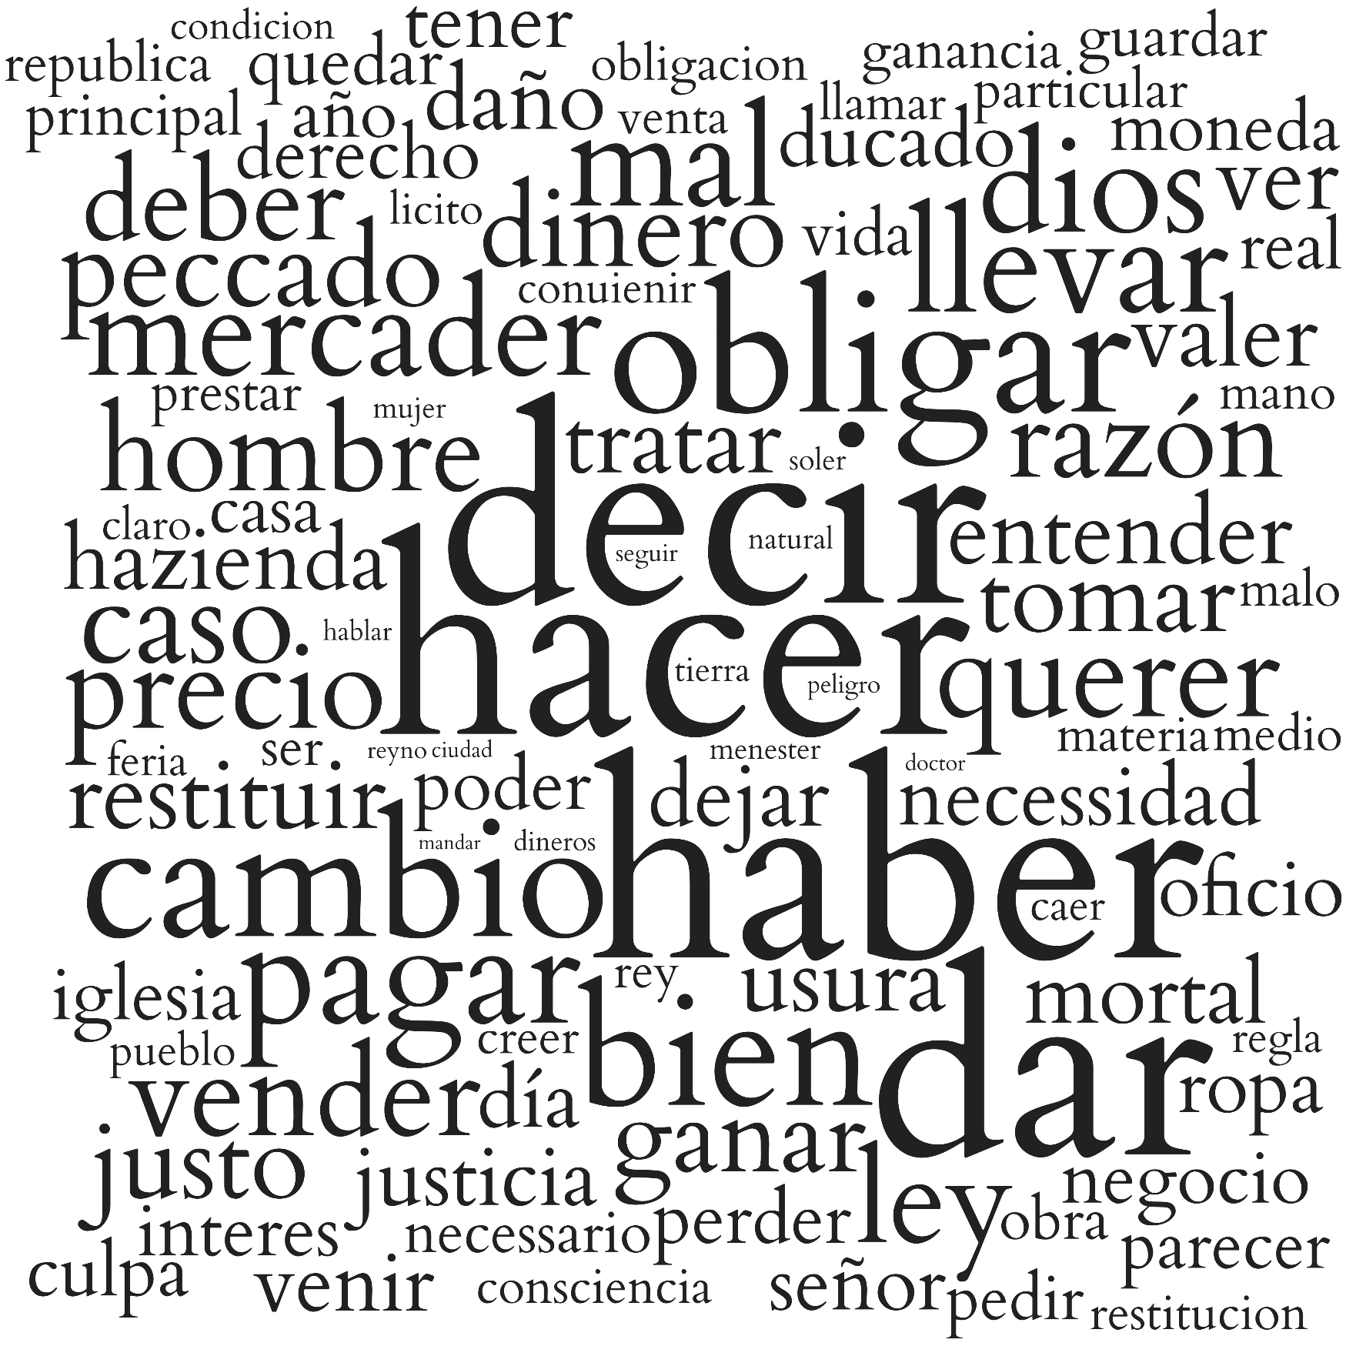
 | Lemma | Frequency | Lexems
1 | hacer | 1573 | hecha, hecho, hazer, haze, hazemos, hizo, hazen, hechos, hizieren, haga, hago, hagan, hiziesse, hiziessen, hechas, hazes, hagamos
2 | decir | 1462 | dicho, dicha, dichos, digo, dize, dizen, dezir, dixo, diga, diremos, diximos, dichas, digan, dezimos, digamos, deziamos, dezia, dezirse, decir, dezirlas, diziendo, dezian, dezis
3 | haber | 1291 | ha, auer, auia, huuiera, aueres, huuiere, hemos, ouiesse, auias, huuiesse, aver, hauer, hauia, hay
4 | dar | 839 | doy, dar, damos, dada, dio, dado, diera, dieron, dados, dadas, dara, dieran, daran, diese, diesen, dimos, daremos, demos
5 | obligar | 567 | obligados, obligado, obligan, obliga, obligas, obliguen, obligar, obligada, obligue, obligara, obligando, obligadas
6 | cambio | 563 | cambios, cambio
7 | bien | 518 | bien, bienes
8 | pagar | 479 | paga, pagan, pagando, pagar, pagas, pagaran, pague, paguen, pagara, pagamos, pagaron, pagados
9 | llevar | 460 | lleuar, lleue, lleualla, lleuo, lleuando, lleuassen, lleuanlo, lleua, lleuaren, lleuado, lleuaras, lleuan, lleuara, lleuare, lleuaron, lleuarlos, lleuasse, lleuas, lleuarian, lleuarsela, lleuamos, lleuen
10 | mal | 450 | males, mal
11 | dios | 438 | dios, dioses
12 | mercader | 432 | mercaderes, mercader
13 | querer | 421 | queriendo, quieren, querer, quiere, quise, quisiese, quieres, quiera, quiero, quisiesen, quiso, quisieron, quieran, queremos, quisiera, quisieran, quieras
14 | ley | 407 | leyes, ley
15 | vender | 393 | vender, vendiendo, venden, vende, vendidos, vendido, vendida, vendidas
16 | precio | 392 | precio, precios
17 | caso | 390 | casos, caso
18 | hombre | 380 | hombre, hombres
19 | razón | 380 | razon, razones
20 | dinero | 373 | dineros, dinero
21 | deber | 369 | deue, deuo, deuen, deuer
22 | peccado | 363 | peccado, peccados
23 | ganar | 353 | ganar, gana, gane, ganen, ganaran, ganan, ganando, ganara, gano, ganaron, ganado
24 | justo | 351 | justo, justa, justas, justos
25 | tomar | 334 | tomar, tomando, toma, toman, tome, tomaron, tomara, tomen, tomado, tomaran, tomase
26 | tratar | 324 | trata, tratan, trato, tratando, tratar, tratamos, trate, trataran, trataron, tratara, tratado
27 | restituir | 321 | restituyr, restituye, restituir, restituya, restituyen, restituyendo, restituyan, restituyeron
28 | valer | 308 | vale, valer, valga, valen, valiendo, valiera, valido
...

TOP-100-LA
HOME
KANONISTIK-LA
KANONISTIK-ES
ZIVILRECHT-LA
ZIVILRECHT-ES
THEOLOGIE-LA
THEOLOGIE-ES
TOP-100-LA
TOP-100-ES

 | Lemma | Frequency | Lexems
1 | ius | 22217 | iuris, iure, iura, ius
2 | ratio | 20872 | rationem, ratio, ratione, rationes, rationis, rationi, rationibus, rationum
3 | lex | 16729 | legibus, legis, leges, legum, lex, legem, lege
4 | debeo | 15476 | debitum, debiti, debui, debeat, debeant, debent, debeatur, debita, debet, debemus, debere, debuit, debeatis, debitam, debentur, debito, debetur, debes, debeo, deberi, deberent, debeamus, debuerit, debetis, debebant, deberet, debuerant, debebat, debuissent, debuisset, debuerunt, debe, debuisse, debitus, debuerat, debitae, debitis, debebatur, debeantur, debitas, debebantur, deberetur, debebit, debitos, debebunt, debuerint, debebitur, deberentur, debite, debebuntur, deberemus, debeam, debebam, debuissem, deberem, debuimus, debebamus, debens, debentium, debitu, debuisti, debeas, debiturus, debueras, debeatne, debentem, deberes, debebas, debueris, debeto, debebimus
5 | bonus | 13171 | bonis, bona, optimo, boni, bonus, bono, bonum, meliore, meliori, melioribus, melius, optimum, bonos, optimam, meliora, bonae, melioris, optima, bonam, bonorum, optimus, meliorem, melior, meliores, optimi, bonas, optimos, meliorum, bonarum, optimis, optimae, bone, bonius, optimas, bonaue, optimorum, optimusque
6 | teneo | 13069 | teneatur, teneantur, tenent, teneri, tenenti, tenetur, tenet, tenentur, tenerentur, teneant, tenetis, teneat, tenens, tenuerunt, teneretur, tenere, tenebatur, tenendum, tenentes, tenentem, tenebitur, tenenda, tenentibus, tenentium, tenuisse, tenebantur, tenuit, tenebuntur, teneamus, tenendam, tenendus, tenuerint, tenuisset, teneris, teneor, tene, tenente, tenuere, tenuerat, teneret, teneo, tenentis, teneamur, tenemur, teneremur, tenendorum, tenebo, tenebas, tenemus, teneberis, tenendo, tenebit, tenendae, tenendi, tenear, tenete, teneas, tenendos, tenerent, teneatis, tenuerit, tenebamur, tenebant, tenuerimus, teneam, teneamini, tenebimur, tenerer, tenebor, tenebar, tenes, tenerem, tenuerant, tenebat, tenebimus, tenuissent, tenebatis
7 | sententia | 12559 | sententiae, sententia, sententiam, sententias, sententiis
8 | ago | 11597 | agitur, ago, agimus, agendi, agit, agere, agi, actum, egisse, agent, agatur, agat, agunt, agebat, acturus, acta, agentibus, agerent, agente, acturum, agentes, actas, actus, agens, egerit, egimus, agenti, ageretur, ageret, egeris, agant, agendum, agebatur, egerint, agerentur, agentis, acturi, aguntur, agentium, agenda, agendo, agite, egit, actis, egerat, acti, egere, agamus, ageremus, agentem, agendorum, agam, agetur, agendis, agendae, acto, age, egi, aget, acturos, egerim, agas, agerem, agebantur, egisti, agis, acturo, egisset, actae, acte, actam, agitis, agebamus, acturis, agendam, actos, egerant, agentia, agimur, egissent, agebant, agemus, agantur, agar, acturae, agendus, agendos, agebam, acturam, egero, actaque, ages, ageres, egeram, agentur
9 | ecclesia | 11401 | ecclesiam, ecclesiae, ecclesias, ecclesia, ecclesiis, ecclesiarum
...

TOP-100-ES
HOME
KANONISTIK-LA
KANONISTIK-ES
ZIVILRECHT-LA
ZIVILRECHT-ES
THEOLOGIE-LA
THEOLOGIE-ES
TOP-100-LA
TOP-100-ES

 | Lemma | Frequency | Lexems
1 | decir | 11425 | dicho, dicha, dichas, dichos, dezimos, dezir, dizen, dize, diximos, digan, dixo, diga, diremos, deziamos, diximo, digo, dezirlos, dezia, digamos, diziendo, dezian, dezirla, dezirlas, dezirse, decir, dezis, decia, decian, dezias, diré
2 | hacer | 10674 | hizo, hagan, hecho, hazer, hecha, hiziesse, hazemos, haze, hiziessen, hazen, hizieren, hechas, haga, hechos, hago, hagamos, haz, haremos, hazes, hazeis, hacer
3 | haber | 9946 | ha, auer, auia, ouiesse, hemos, hauido, hauer, hauia, huuiesse, ouiessen, huuiera, aueres, huuiere, auias, aver, huviere, avia, huuieren, huviesse, avemos, huvieren, hubo, huviessen, hai, haber, huuiessen, haia, hauidos, hay, haya, hayan, hauida, hauian, hauias
4 | indio.1 | 5446 | indias, indios, india, indio
5 | dar | 5316 | dado, dar, damos, dada, dio, dimos, dados, dieron, dè, daran, diera, doy, dadas, dara, dieran, daremos, diese, diesen, demos, dase, dà, daban, daba, dá, doi, dé
6 | bien | 3981 | bien, bienes
7 | deber | 3601 | deue, deuer, deuen, deuo, debe, deben, debo, deba, debes, debemos, debieron, debiera, debiendo, deban, debieran, debido, deber, debio, debremos
8 | ley | 3523 | ley, leyes, lei, leies
9 | derecho | 3390 | derecho, derecha, derechos
...

